数学ｍ 数学Ⅲ_極限・微分法・積分法
数学Ⅲ |  |  |  | １． |  | 極限の計算・極限の応用
 |  |  |  |  |  |  |  |  |  |  |  |  |  |  |  |  |  |  |  |  |  |  |  |  |  |  |  |  |  |  |  | ◎ | (参考) |  |  | 手計算型の極限，公式型の極限
 |  |  |  |  |  |  |  |  |  | 手計算型の極限 |  |  |  |  |  |  |  |  |  |  |  |  |  |  |  |  |  |  |  |  | 公式型の極限 |  |  |  |  | (極限の７公式)
 |  |  |  |  |  |  |  |  | ・ |  | では分母の最高次で割れ |  |  |  |  |  |  |  |  |  |  |  |  |  |  |  |  |  |  | ・ |  |  |  |  |  |  |  |  | ･･･①

 |  |  |  |  |  |  |  |  | ・ |  |  |  |  | では有理化せよ |  |  |  |  |  |  |  |  |  |  |  |  |  |  |  | ・ |  |  |  |  |  |  |  |  | ･･･②

 |  |  |  |  |  |  |  |  | ・ |  | では約分に持ち込み |  |  |  |  |  |  |  |  |  |  |  |  |  |  |  |  |  |  | ・ |  |  |  |  |  |  |  |  | ･･･③

 |  |  |  |  |  |  |  |  | ・ | １より小さい公比に直せ (突詰めれば分母の最高次で割ることになる) |  |  |  |  |  |  |  |  |  |  |  |  |  |  |  |  |  |  |  | ・ |  |  |  |  |  |  |  |  | (=2.718) |  |  |  | にてないや
 |  |  |  |  |  |  |  |  |  |  |  |  |  |  |  |  |  |  |  |  |  |  |  |  |  |  |  |  |  |  |  |  |  |  |  |  |  |  |  |  |  |  | 自然対数の定義
 |  |  |  |  |  |  |  |  | ・ | 上記が上手く行かないタイプは |  |  |  |  |  |  |  |  |  |  |  |  |  |  |  |  |  |  |  | ・ |  |  |  |  |  |  |  |  |  |  |  |  | 上記定義の派生
 |  |  |  |  |  |  |  |  |  | 不等式を立式してはさみうちの原理
 |  |  |  |  |  |  |  |  |  |  |  |  |  |  |  |  |  |  |  |  |  |  |  |  |  |  |  |  |  | ・ |  |  |  |  |  |  |  |  |  |  |  |  | 上記定義の派生

 |  |  |  |  |  |  |  |  |  |  |  |  |  |  |  |  |  |  |  |  |  |  |  |  |  |  |  |  |  | ・ |  |  |  |  |  |  |  |  | ･･･④

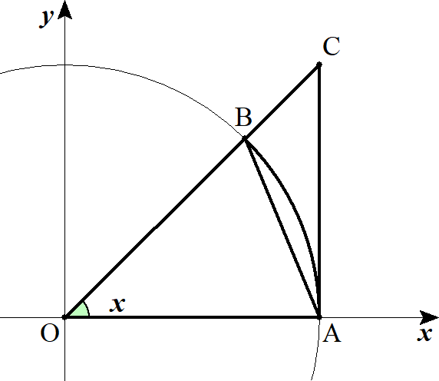
 |  |  |  |  | 公式の証明
 |  |  |  |  | ①について
 |  |  |  |  |  |  | １゜ |  |  |  | のとき |  |  |  |  |  |  | と考えて |  |  |  |  |  |  |  |  |  |  |  |  |  |  |  |  |  |  |  |  |  |  |  |  |  |  |  |  |  | x>0 |  | 0<x<\frac{\pi}{\ 2\ }

 |  |  |  |  |  |  |  |  | 面積の大小関係を考えると

 |  |  |  |  |  |  |  |  |  |  |  | 扇形 |  |  |  |  |  |  |  |  | となる。 |  |  |  |  |  |  |  |  |  |  |  |  |  |  |  |  |  |  |  |  |  |  |  |  |  |  | \triangle OAB |  |  |  |  | OAB<\triangle OAC

 |  |  |  |  |  |  | (∴) |  |  |  |  |  |  |  |  |  |  |  |  |  |  |  |  |  |  |  |  |  |  |  |  |  |  |  |  |  |  |  |  |  |  |  |  |  |  |  |  | \frac{1}{\ 2\ }\cdot 1^2\cdot \sin x<\frac{1}{\ 2\ }x<\frac{1}{\ 2\ }\cdot 1\cdot \tan x

 |  |  |  |  |  |  |  |  |  |  |  |  |  |  |  |  |  |  |  |  |  |  |  |  |  |  |  |  |  |  |  |  |  |  |  |  |  |  |  |  |  |  |  |  |  |  |  | \sin x<x<\tan x

 |  |  |  |  |  |  |  |  |  |  |  |  |  |  |  |  |  |  |  |  |  |  |  |  |  |  |  |  |  |  |  |  |  |  |  |  |  |  |  |  |  |  |  |  |  |  |  | x\cos x<\sin x<x

 |  |  |  |  |  |  |  |  |  |  |  |  |  |  |  |  |  |  |  |  |  |  |  |  |  |  |  |  |  |  |  |  |  |  |  |  |  |  |  |  |  |  |  |  |  |  |  | \cos x<\frac{\sin x}{x}<1

 |  |  |  |  |  |  | はさみうちの原理から

 |  |  |  |  |  |  |  |  |  |  |  |  |  |  | ･･･★

 |  |  |  |  |  |  | ２゜ |  |  |  | のとき |  |  |  |  |  |  |  |  |  |  |  |  |  |  |  |  |  |  |  |  |  |  |  |  |  |  |  |  |  |  |  |  |  |  |  |  | x<0

 |  |  |  |  |  |  |  |  |  |  |  |  | において |  |  |  |  |  |  | とおくと |  |  |  |  |  |  | のとき |  |  |  |  |  | となる。 |  |  |  |  |  |  |  |  |  |  |  |  |  |  | \lim_{x\to -0}\frac{\sin x}{x} |  |  |  |  |  |  |  |  |  |  | x=-x' |  |  |  | x\to -0 |  |  |  | x'\to +0

 |  |  |  |  |  |  | (∴) |  |  |  |  |  |  |  |  |  |  |  |  |  |  |  |  |  |  | ･･･★' |  |  |  |  |  |  |  |  |  |  |  |  |  |  |  |  |  |  |  |  |  | \lim_{x\to -0}\frac{\sin x}{x}=\lim_{x'\to +0}\frac{\sin(-x')}{-x'}=\lim_{x'\to +0}\frac{\sin x'}{x'}=1

 |  |  |  |  |  |  | ★,★' より |  |  |  |  |  |  |  |  |  |  |  |  |  |  |  |  |  |  |  |  |  |  |  |  |  |  |  |  |  |  |  |  |  |  |  |  |  |  |  |  | \lim_{x\to 0}\frac{\sin x}{x}=1

 |  |  |  |  | ②について

 |  |  |  |  |  |  |  |  |  |  |  |  |  |  |  |  |  |  |  |  |  |  |  |  |  |  |  |  |  |  |  |  |  |  |  |  |  |  |  |  |  |  |  |  |  |  |  | \lim_{x\to 0}\frac{1-\cos x}{x^2}=\lim_{x\to 0}\frac{1-\cos x}{x^2}\cdot \frac{1+\cos x}{1+\cos x}=\lim_{x\to 0}\left(\frac{\sin x}{x}\right)^2\cdot \frac{1}{1+\cos x}=1^2\cdot \frac{1}{1+1}=\frac{1}{\ 2\ }

 |  |  |  |  | ③について
 |  |  |  |  |  |  |  |  |  |  |  |  |  |  |  |  |  |  |  |  |  |  |  |  |  |  |  |  |  |  |  |  |  |  |  |  |  |  |  |  |  |  |  |  |  |  |  | \lim_{x\to 0}\frac{\tan x}{x}=\lim_{x\to 0}\frac{\sin x}{x}\cdot \frac{1}{\cos x}=1\cdot 1=1

 |  |  |  |  | ④について

 |  |  |  |  |  |  |  |  |  |  |  |  |  | において |  |  |  |  |  |  |  |  |  |  |  |  |  |  |  |  |  |  |  |  |  |  |  |  |  |  |  |  |  |  |  |  |  | \lim_{t\to 0}\frac{\log(1+t)}{t}=1

 |  |  |  |  |  |  |  |  |  |  |  |  |  | とおくと |  |  |  |  |  |  |  |  |  |  |  |  |  |  |  |  |  |  |  |  |  |  |  |  |  |  |  |  |  |  |  |  |  | \log(1+t)=u |  |  |  |  | e^{u}=1+t

 |  |  |  |  |  |  |  |  |  |  |  |  |  |  |  |  |  |  |  |  |  |  |  |  |  |  |  |  |  |  |  |  |  |  |  |  |  |  |  |  |  |  |  |  |  |  |  | t=e^{u}-1

 |  |  |  |  |  |  | (∴)

 |  |  |  |  |  |  | (∴) |  |  |  |  |  |  |  |  |  |  |  |  |  |  |  |  |  |  |  |  |  |  |  |  |  |  |  |  |  |  |  |  |  |  |  |  |  |  |  |  | \lim_{u\to 0}\frac{e^u-1}{u}=1

１ |  |  | (１) |  |  |  |  |  |  |  |  |  |  |  |  |  |  |  |  |  |  |  |  |  |  |  |  |  |  |  |  |  |  |  |  |  |  |  |  |  |  |  |  |  |  |  |  | \lim_{x\to 0}\frac{\sin 3x}{\tan 2x}=\lim_{x\to 0}\frac{\sin 3x}{3x}\cdot \frac{2x}{\tan 2x}\cdot \frac{3x}{2x}=\frac{3}{\ 2\ }

 |  |  | (２) |  |  |  |  | とおくと |  |  |  |  |  |  |  |  |  |  |  |  |  |  |  |  |  |  |  |  |  |  |  | ◎ | 固定値に近づく |  |  |  |  |  |  | は 0 に近づく |  |  |  |  |  |  | に直せ | t=x-1 |  |  | x=t+1

 |  |  |  |  |  |  |  |  |  |  |  |  |  |  |  |  |  |  |  |  |  |  |  |  |  |  |  |  |  |  |  |  |  |  |  |  |  |  |  |  |  |  |  |  |  |  |  | \lim_{x\to 1}\dfrac{\cos\left(\dfrac{\pi}{2}x\right)}{x-1}=\lim_{t\to 0}\dfrac{\cos\left(\dfrac{\pi}{2}t+\dfrac{\pi}{2}\right)}{t}=\lim_{t\to 0}\dfrac{-\sin\left(\dfrac{\pi}{2}t\right)}{t}=\lim_{t\to 0}\dfrac{\sin\left(\dfrac{\pi}{2}t\right)}{\dfrac{\pi}{2}t}\cdot \left(-\dfrac{\pi}{2}\right)=-\dfrac{\pi}{2}

 |  |  | (３) |  |  |  |  |  |  |  |  |  |  |  |  |  |  |  |  |  |  |  |  |  |  |  |  |  |  |  |  |  |  |  |  |  |  |  |  |  |  |  |  |  |  |  |  | \lim_{n\to \infty}\left(1-\frac{4}{\ n\ }\right)^n=\lim_{n\to \infty}\left\{\left(1-\frac{4}{\ n\ }\right)^{-\frac{n}{4}}\right\}^{-4}=e^{-4}

 |  |  | (４) |  |  |  |  |  |  |  |  |  |  |  |  |  |  |  |  |  |  |  |  |  |  |  |  |  |  |  |  |  |  |  |  |  |  |  |  |  |  |  |  |  |  |  |  | \lim_{x\to 0}\frac{\log(1+3x)}{2x}=\lim_{x\to 0}\frac{\log(1+3x)}{3x}\cdot \frac{3x}{\ 2x\ }=\frac{3}{\ 2\ }

 |  |  | (５) |  |  |  |  |  |  |  |  |  |  |  |  |  |  |  |  |  |  |  |  |  |  |  |  |  |  |  |  |  |  |  |  |  |  |  |  |  |  |  |  |  |  |  |  | \lim_{x\to \infty} 2x\left\{\log(x+2)-\log x\right\}=\lim_{x\to \infty} 2x\log\frac{x+2}{x}=\lim_{x\to \infty} 2x\log\left(1+\frac{2}{\ x\ }\right)

 |  |  |  |  |  |  |  |  |  |  |  |  |  |  |  |  |  |  |  |  |  |  |  |  |  |  |  |  |  |  |  |  |  |  |  |  |  |  |  |  |  |  |  |  |  |  |  | =\lim_{x\to \infty} 2\log\left(1+\frac{2}{\ x\ }\right)^{x}=\lim_{x\to \infty} 2\log\left\{\left(1+\frac{2}{\ x\ }\right)^{\frac{x}{2}}\right\}^{2}=2\log e^{2}=4

 |  |  |  | (別解)

 |  |  |  |  |  |  |  |  |  |  |  |  |  |  |  |  |  |  |  |  |  |  |  |  |  |  |  |  |  |  |  |  |  |  |  |  |  |  |  |  |  |  |  |  |  |  |  | \lim_{x\to \infty} 2x\log\left(1+\frac{2}{\ x\ }\right)=\lim_{x\to \infty} \dfrac{\log\left(1+\dfrac{2}{\ x\ }\right)}{\dfrac{2}{\ x\ }}\cdot \frac{2}{\ x\ }\cdot 2x=4

 |  |  | (６) |  |  |  |  |  |  |  |  |  |  |  |  |  |  |  |  |  |  |  |  |  |  |  |  |  |  |  |  |  |  |  |  |  |  |  |  |  |  |  |  |  |  |  |  | \lim_{x\to 0} \frac{e^{\sin^{2}3x}-1}{x\log (1+x)}=\lim_{x\to 0} \frac{e^{\sin^{2}3x}-1}{\sin^{2}3x}\cdot \left(\frac{\sin 3x}{3x}\right)^2\cdot \frac{x}{\log(1+x)}\cdot \frac{9x^2}{x^2}=1\cdot 1^2\cdot 1\cdot 9=9

 |  |  | (７) |  |  |  |  |  |  |  |  |  |  |  |  |  |  |  |  |  |  |  |  |  |  |  |  |  |  |  |  |  |  |  |  |  |  |  |  |  |  |  |  |  |  |  |  | \lim_{x\to 0} \frac{1-\cos(1-\cos x)}{x^4}=\lim_{x\to 0} \frac{1-\cos(1-\cos x)}{\left(1-\cos x\right)^2}\cdot \left(\frac{1-\cos x}{x^2}\right)^2=\frac{1}{\ 2\ }\cdot \left(\frac{1}{\ 2\ }\right)^2=\frac{1}{\ 8\ }

 |  |  | (８)
 |  |  |  |  |  |  |  |  |  |  |  |  |  |  |  |  |  |  |  |  |  |  |  |  |  |  |  |  |  |  |  |  |  |  |  |  |  |  |  |  |  |  |  |  |  |  |  | \lim_{x\to +0} \frac{\log(\sin x)}{\log x}=\lim_{x\to +0} \frac{\log\left\{\left(\dfrac{\sin x}{x}\right)\cdot x\right\}}{\log x}=\lim_{x\to +0} \frac{\log\left(\dfrac{\sin x}{x}\right)+\log x}{\log x}=\lim_{x\to +0} \left\{\frac{\log\left(\dfrac{\sin x}{x}\right)}{\log x}+1\right\}=1

 |  |  |  |  |  |  |  |  |  |  |  |  |  |  |  |  |  |  |  |  |  |  |  |  |  |  |  |  |  |  |  |  |  |  |  |  |  |  |  |  |  |  |  |  |  |  |  | \left(\log\left(\frac{\sin x}{x}\right)\to 0\ \ \ (x\to +0),\ \ \ \log x\to -\infty \ \ (x\to +0) \right)

 |  |  |  |  |  |  |  |  |  |  |  |  |  |  |  |  |  |  |  |  |  |  |  |  |  |  |  |  |  |  |  | ◎ | (参考) |  |  | ロピタルの定理
 |  |  |  |  |  |  |  |  |  |  |  |  |  |  |  |  |  |  |  |  |  |  |  |  |  |  |  |  |  |  |  |  |  |  |  |  |  | or |  | に限り

 |  |  |  |  |  |  |  |  |  |  |  |  |  |  |  |  |  |  |  |  |  |  |  |  |  |  |  |  |  |  |  |  |  |  |  |  |  |  |  |  |  |  |  |  | が成り立つ。

 |  |  |  | (別解) |  |  | ロピタルの定理を使用すると

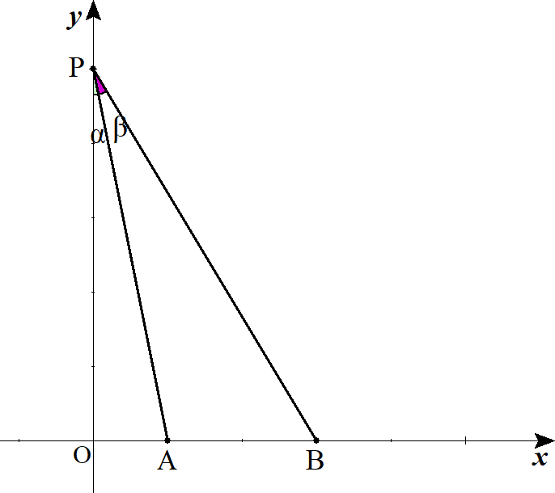
 |  |  |  |  |  |  |  |  |  |  |  |  |  |  |  |  |  |  |  |  |  |  |  |  |  |  |  |  |  |  |  |  |  |  |  |  |  |  |  |  |  |  |  |  |  |  |  | \lim_{x\to +0} \frac{\log(\sin x)}{\log x}=\lim_{x\to +0} \frac{\dfrac{\cos x}{\sin x}}{\dfrac{1}{\ x\ }}=\lim_{x\to +0} \frac{x}{\sin x}\cdot \cos x=1\cdot 1=1

２ |  |  |  |  |  |  |  |  |  |  |  |  |  |  |  | であり |  |  |  |  |  |  |  |  |  |  |  |  |  |  |  |  |  |  |  |  |  |  |  |  |  |  |  |  |  |  |  | \tan \alpha=\frac{1}{\ h\ },\ \tan(\alpha+\beta)=\frac{3}{\ h\ }

 |  |  |  |  |  |  |  |  |  |  |  |  |  |  |  |  |  |  |  |  |  |  |  |  |  |  |  |  |  |  |  |  |  |  |  |  |  |  |  |  |  |  |  |  |  |  |  | \tan(\alpha+\beta)=\frac{\tan\alpha +\tan\beta}{1-\tan\alpha \tan\beta}

 |  |  |  |  |  |  |  |  |  |  |  |  |  | , |  |  |  |  |  |  |  |  |  |  |  |  |  | , |  |  |  |  |  |  |  |  |  |  | , |  |  |  |  |  |  |  |  | \frac{3}{\ h\ }=\frac{\dfrac{1}{\ h\ }+\tan\beta}{1-\dfrac{1}{\ h\ }\tan\beta} |  |  |  |  |  |  |  |  |  |  |  |  |  |  |  |  |  |  |  |  |  |  |  |  |  | \frac{3}{\ h\ }\left(1-\dfrac{1}{\ h\ }\tan\beta\right)=\frac{1}{\ h\ }+\tan\beta |  |  |  |  |  | 3-\frac{3}{\ h\ }\tan\beta=1+h\tan\beta

 |  |  |  |  |  |  |  |  |  |  |  |  |  |  |  | (∴) |  |  |  |  |  |  |  |  |  |  |  |  |  |  |  |  |  |  |  |  |  |  |  |  |  |  |  |  |  |  |  | \left(\frac{3}{\ h\ }+h\right)\tan\beta=2 |  |  |  |  |  |  |  |  |  |  |  |  |  |  |  | \tan\beta=\frac{2}{\dfrac{3}{\ h\ }+h}

 |  |  |  |  | ここで |  |  |  |  |  | のとき |  |  |  |  |  |  |  | であるから |  |  |  |  |  |  |  |  |  |  |  |  |  |  |  |  |  |  |  |  |  |  |  |  |  |  |  |  | h\to \infty |  |  |  | \alpha\to 0,\ \beta\to 0

 |  |  |  |  |  |  |  |  |  |  |  |  |  |  |  |  |  |  |  |  |  |  |  |  |  |  |  |  |  |  |  |  |  |  |  |  |  |  |  |  |  |  |  |  |  |  |  | \lim_{h\to \infty} \frac{\alpha}{\ \beta\ }=\lim_{h\to \infty,\alpha\to 0,\beta\to 0} \frac{\alpha}{\tan\alpha}\cdot \frac{\tan\beta}{\beta}\cdot\frac{\tan\alpha}{\tan\beta}=\lim_{\alpha\to 0} \frac{\alpha}{\tan\alpha}\cdot \lim_{\beta\to 0} \frac{\tan\beta}{\beta}\cdot\lim_{h\to \infty} \frac{\frac{1}{\ h\ }}{\frac{2}{\frac{3}{\ h\ }+h}}

 |  |  |  |  |  |  |  |  |  |  |  |  |  |  |  |  |  |  |  |  |  |  |  |  |  |  |  |  |  |  |  | ◎ |  | では分母の最高次で割れ!! |  |  |  |  |  |  |  |  |  |  |  |  |  | =1\cdot 1\cdot \lim_{h\to \infty} \frac{\frac{3}{\ h\ }+h}{2h}=\lim_{h\to \infty} \frac{\frac{3}{\ h^2\ }+1}{2}=\frac{1}{\ 2\ }

３ |  |  | (１) |  | 底面の正n角形の面積をS，外接円の半径をx，正n角錐の高さをh，体積をV とすると

 |  |  |  |  |  |  |  |  |  |  |  |  |  |  |  |  |  |  |  |  |  |  |  |  |  |  |  |  |  |  |  |  |  |  |  |  |  |  |  |  |  |  |  |  |  |  |  | h=\sqrt{1-x^2}

 |  |  |  |  |  |  |  |  |  |  |  |  |  |  |  |  |  |  |  |  |  |  |  |  |  |  |  |  |  |  |  | ◎ | 立体図形は 底面を決定し底辺，高さを文字で置け |  |  |  |  |  |  |  |  |  |  |  |  |  |  | S=\left(\frac{1}{\ 2\ }x^2\sin\frac{2\pi}{n}\right)n

 |  |  |  |  | よって

 |  |  |  |  |  |  |  |  |  |  |  |  |  |  |  |  |  |  |  |  |  |  |  |  |  |  |  |  |  |  |  |  |  |  |  |  |  |  |  |  |  |  |  |  |  |  |  | V=\frac{1}{\ 3\ }Sh=\frac{1}{\ 3\ }\cdot \frac{nx^2}{2}\sin\frac{2\pi}{n}\cdot\sqrt{1-x^2}

 |  |  |  |  |  |  |  |  |  |  |  |  |  |  |  |  |  |  |  |  |  |  |  |  |  |  |  |  |  |  |  |  |  |  |  |  |  |  |  |  |  |  |  |  |  |  |  | =\frac{n}{\ 6\ }\sin\frac{2\pi}{n}\cdot x^2\sqrt{1-x^2}

 |  |  |  |  | ここで |  |  |  |  |  |  |  |  |  |  |  |  |  |  |  |  | とおく。 |  |  |  |  |  |  |  |  |  |  |  |  |  |  |  |  |  |  |  |  |  |  |  |  |  | x^2\sqrt{1-x^2}=\sqrt{x^4-x^6},\ f(x)=x^4-x^6
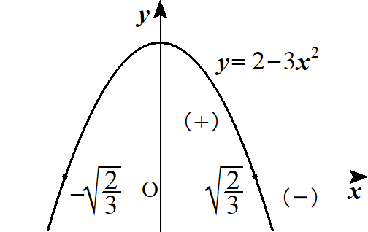
 |  |  |  |  |  |  |  | の範囲は |  |  |  |  |  |  | である。 |  |  |  |  |  |  |  |  |  |  |  |  |  |  |  |  |  |  |  |  |  |  |  |  |  |  |  |  |  |  |  |  | 0<x<1

 |  |  |  |  |  |  |  |  |  |  |  |  |  |  |  |  |  |  |  |  |  |  |  |  |  |  |  |  |  |  |  |  |  |  |  |  |  |  |  |  |  |  |  |  |  |  |  | f'(x)=4x^3-6x^5=2x^3\left(2-3x^2\right)

 |  |  |  |  | (∴) |  |  |  |  |  | で |  |  |  |  | である。 |  |  |  |  |  |  |  |  |  |  |  |  |  |  |  |  |  |  |  |  |  |  |  |  |  |  |  |  |  |  |  | x=\sqrt{\frac{2}{\ 3\ }} |  |  |  |  |  |  |  |  | f'(x)=0

 |  |  |  |  | よって
 |  |  |  |  |  |  |  |  |  |  |  |  |  |  |  |  |  |  |  |  |  |  |  |  |  |  |  |  |  |  |  |  |  |  | 0 |  | … |  |  |  |  | … |  | 1
 |  |  |  |  |  |  |  |  |  |  | で |  | は最大となり |  |  |  |  |  |  |  |  |  |  |  |  |  |  |  |  |  |  |  |  |  |  |  |  |  |  |  |  |  |  |  |  |  |  | x=\sqrt{\frac{2}{\ 3\ }}
 |  |  |  |  |  |  |  |  |  |  |  |  |  |  |  |  |  |  |  |  |  |  |  |  |  |  |  |  |  |  |  |  |  |  |  |  | ＋ |  | 0 |  |  | －
 |  |  |  |  |  |  |  |  |  |  |  |  |  |  |  |  |  |  |  |  |  |  |  |  |  |  |  |  |  |  |  |  |  |  |  |  |  |  |  |  |  |  |  |  |  |  |  | V_n=\frac{n}{\ 6\ }\sin\frac{2\pi}{n}\cdot \frac{2}{\ 3\ }\sqrt{1-\frac{2}{\ 3\ }}=\frac{1}{9\sqrt{3}}n\sin\frac{2\pi}{2}=\frac{\sqrt{3}}{27}n\sin\frac{2\pi}{n}

 |  |  | (２)
 |  |  |  |  |  |  |  |  |  |  |  |  |  |  |  |  |  |  |  |  |  |  |  |  |  |  |  |  |  |  |  |  |  |  |  |  |  |  |  |  |  |  |  |  |  |  |  | \lim_{n\to \infty}V_n=\lim_{n\to \infty}\frac{\sin\dfrac{2\pi}{n}}{\dfrac{2\pi}{n}}\cdot \frac{2\pi}{n}\cdot \frac{\sqrt{3}}{27}n=1\cdot 2\pi\cdot \frac{\sqrt{3}}{27}=\frac{2\sqrt{3}}{27}\pi

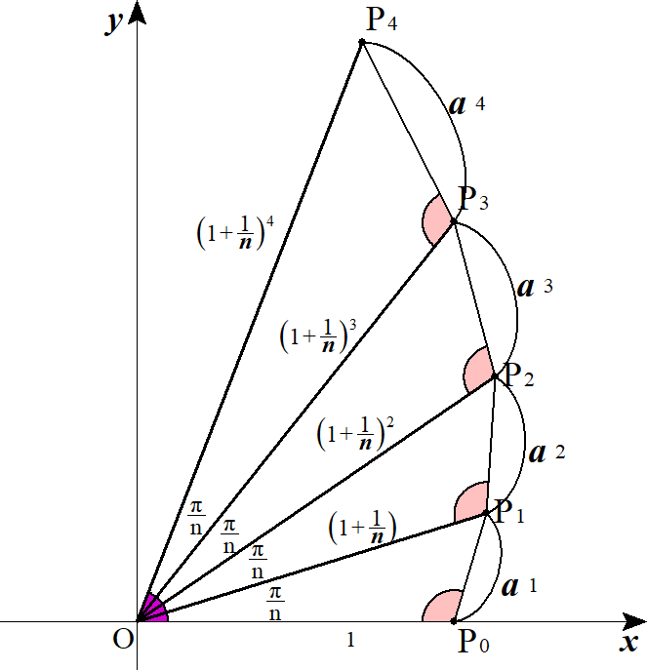
４ |  |  |  |  |  | は |  |  |  | で余弦定理より |  |  |  |  |  |  |  |  |  |  |  |  |  |  |  |  |  |  |  |  |  |  |  |  |  |  |  |  |  |  |  |  |  |  |  |  |  | a_1 | \triangle OP_0P_1

 |  |  |  |  |  |  |  |  |  |  |  |  |  |  |  |  |  |  |  |  |  |  |  |  |  |  |  |  |  |  |  |  |  |  |  |  |  |  |  |  |  |  |  |  |  |  |  | a_1=\sqrt{1^2+\left(1+\frac{1}{\ n\ }\right)^2-2\cdot 1\cdot \left(1+\frac{1}{\ n\ }\right)\cos\frac{\pi}{\ n\ }}

 |  |  |  |  |  |  |  |  | と |  |  |  |  |  | は相似で 相似比は |  |  |  |  |  |  |  |  |  |  | より |  |  |  |  |  |  |  |  |  |  |  |  |  |  |  |  |  |  |  |  |  | \triangle OP_{k-1}P_k |  |  |  |  |  |  |  | \triangle OP_kP_{k+1} |  |  |  |  |  |  |  |  | 1:1+\frac{1}{\ n\ }

 |  |  |  |  |  |  |  |  |  |  |  |  |  |  |  |  |  |  |  |  |  |  |  |  |  |  |  |  |  |  |  |  |  |  |  |  |  |  |  |  |  |  |  |  |  |  |  | a_k=a_1\left(1+\frac{1}{\ n\ }\right)^{k-1}

 |  |  |  |  | よって
 |  |  |  |  |  |  |  |  |  |  |  |  |  |  |  |  |  |  |  |  |  |  |  |  |  |  |  |  |  |  |  |  |  |  |  |  |  |  |  |  |  |  |  |  |  |  |  | S_n=\sum_{k=1}^{n}a_k=\sum_{k=1}^{n}a_1\left(1+\frac{1}{\ n\ }\right)^{k-1}

 |  |  |  |  |  |  |  |  |  |  |  |  |  |  |  |  |  |  |  |  |  |  |  |  |  |  |  |  |  |  |  | ◎ | 連続する図形では相似に着目 or 漸化式を立てる

 |  |  |  |  |  |  |  |  |  |  |  |  |  |  |  |  |  |  |  |  |  |  |  |  |  |  |  |  |  |  |  | ◎ | 等比の∑ は |  |  |  |  |  |  |  |  |  |  |  |  |  |  | =\sqrt{1+1+\frac{2}{\ n\ }+\frac{1}{\ n^2\ }-2\left(1+\frac{1}{\ n\ }\right)\cos\frac{\pi}{\ n\ }}\cdot\frac{1-\left(1+\dfrac{1}{\ n\ }\right)^n}{1-\left(1+\dfrac{1}{\ n\ }\right)}
公比の項目乗
公比
 |  |  |  |  |  |  |  |  |  |  |  |  |  |  |  |  |  |  |  |  |  |  |  |  |  |  |  |  |  |  |  |  | 初項

 |  |  |  |  |  |  |  |  |  |  |  |  |  |  |  |  |  |  |  |  |  |  |  |  |  |  |  |  |  |  |  |  |  |  |  |  |  |  |  |  |  |  |  |  |  |  |  | =\sqrt{2+\frac{2}{\ n\ }+\frac{1}{\ n^2\ }-2\left(1+\frac{1}{\ n\ }\right)\cos\frac{\pi}{\ n\ }}\cdot n\left\{\left(1+\dfrac{1}{\ n\ }\right)^n-1\right\}

 |  |  |  |  |  |  |  |  |  |  |  |  |  |  |  |  |  |  |  |  |  |  |  |  |  |  |  |  |  |  |  |  |  |  |  |  |  |  |  |  |  |  |  |  |  |  |  | =\sqrt{2n^2+2n+1-\left(2n^2+2n\right)\cos\frac{\pi}{\ n\ }}\cdot \left\{\left(1+\dfrac{1}{\ n\ }\right)^n-1\right\}

 |  |  |  |  |  |  |  |  |  |  |  |  |  |  |  |  |  |  |  |  |  |  |  |  |  |  |  |  |  |  |  |  |  |  |  |  |  |  |  |  |  |  |  |  |  |  |  | =\sqrt{2n(n+1)\left(1-\cos\frac{\pi}{\ n\ }\right)+1}\cdot \left\{\left(1+\dfrac{1}{\ n\ }\right)^n-1\right\}

 |  |  |  |  |  |  |  |  |  |  |  |  |  |  |  |  |  |  |  |  |  |  |  |  |  |  |  |  |  |  |  |  |  |  |  |  |  |  |  |  |  |  |  |  |  |  |  | =\sqrt{\frac{1-\cos\frac{\pi}{\ n\ }}{\left(\frac{\pi}{\ n\ }\right)^2}\cdot \left(\frac{\pi}{\ n\ }\right)^2\cdot 2n(n+1)+1}\cdot \left\{\left(1+\frac{1}{\ n\ }\right)^n-1\right\}

 |  |  |  |  |  |  |  |  |  |  |  |  |  |  |  |  |  |  |  |  |  |  |  |  |  |  |  |  |  |  |  |  |  |  |  |  |  |  |  |  |  |  |  |  |  |  |  | =\sqrt{\frac{1-\cos\frac{\pi}{\ n\ }}{\left(\frac{\pi}{\ n\ }\right)^2}\cdot \pi^2\cdot 2\left(1+\frac{1}{\ n\ }\right)+1}\cdot \left\{\left(1+\frac{1}{\ n\ }\right)^n-1\right\}

 |  |  |  |  | (∴) |  |  |  |  |  |  |  |  |  |  |  |  |  |  |  |  |  |  |  |  |  |  |  |  |  |  |  |  |  |  |  |  |  |  |  |  |  |  |  |  |  |  | \lim_{n\to \infty}S_n=\sqrt{\frac{1}{\ 2\ }\cdot \pi^2\cdot 2+1}\cdot \left(e-1 \right)=\sqrt{\pi^2+1}\left(e-1\right)

 |  |  |  | ２． |  | 微分法の応用

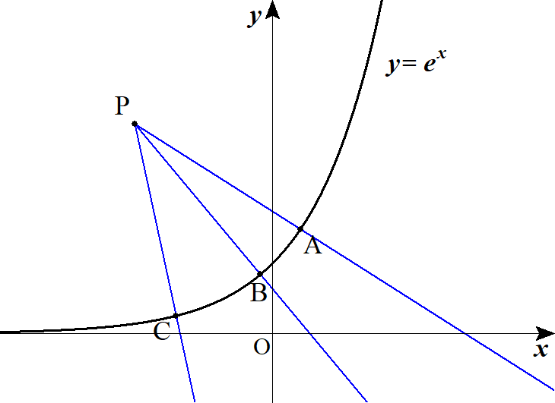
１ |  |  |  |  |  |  | 上の点 |  |  |  |  | における法線は |  |  |  |  |  |  |  |  |  |  |  |  |  |  |  |  |  |  |  |  |  |  |  |  |  |  |  |  |  |  |  |  |  |  |  | y=e^x |  | \left(t,\ e^t\right)

 |  |  |  |  | これが 点 |  |  |  |  |  |  | を通るとして、代入すると |  |  |  |  |  |  |  |  |  |  |  |  |  |  |  |  |  |  |  |  |  |  |  |  |  |  |  |  |  |  |  |  |  |  |  | P(a,\ 3)

 |  |  |  |  |  |  |  |  |  |  |  |  |  |  |  |  |  |  |  |  |  |  |  |  |  |  |  |  |  |  |  |  |  |  |  |  |  |  |  |  |  |  |  |  |  |  |  | 3=-\frac{1}{\ e^t\ }(a-t)+e^t

 |  |  |  |  |  |  |  |  |  |  |  |  |  |  |  |  |  |  |  |  |  |  |  |  |  |  |  |  |  |  |  |  |  |  |  |  |  |  |  |  |  |  |  |  |  |  |  | 3e^t=-a+t+e^{2t}

 |  |  |  |  |  |  |  |  |  |  |  |  |  |  |  |  |  |  |  |  |  |  |  |  |  |  |  |  |  |  |  |  |  |  |  |  |  |  |  |  |  |  |  |  |  |  |  | a=e^{2t}-3e^t+t

 |  |  |  |  |  |  |  |  |  |  |  |  |  |  |  |  |  |  |  |  |  |  |  |  |  |  |  |  |  |  |  | ◎ | 接線・法線は 接点から始めよ!! |  |  |  |  |  |  |  |  |  |  |  |  |  |  | y=a

 |  |  |  |  |  |  |  |  |  |  |  |  |  |  | の共有点 |  |  |  | の個数が求める |  |  |  |  |  |  | である。 |  |  |  |  |  |  |  | ( 2 次曲線の直交接線を除いて) |  |  |  |  |  |  |  |  |  |  |  |  |  | y=e^{2t}-3e^t+t\ \ \ \left(=f(t)\right) |  |  |  |  |  |  |  |  |  |  |  |  |  |  | n(a)

 |  |  |  |  |  |  |  |  |  |  |  |  |  |  |  |  |  |  |  |  |  |  |  |  |  |  |  |  |  |  |  | ◎ | 文字定数は摘みだせ (定数分離) |  |  |  |  |  |  |  |  |  |  |  |  |  |  | f'(t)=2e^{2t}-3e^t+1=\left(2e^t-1\right)\left(e^t-1\right)

 |  |  |  |  |  |  |  |  |  | となるのは |  |  |  |  |  |  |  |  |  |  |  |  |  |  |  |  |  |  |  |  |  |  |  |  |  |  |  |  |  |  |  |  |  |  |  |  |  | f'(t)=0 |  |  | e^t=\frac{1}{\ 2\ },\ 1

 |  |  |  |  | よって |  |  |  | は単調増加であり |  |  |  |  |  |  |  |  |  |  |  |  | のとき |  |  |  |  |  |  |  |  |  |  |  |  |  |  |  |  |  |  |  |  |  |  |  |  |  | e^t |  | \frac{1}{\ 2\ }<e^t<1 |  |  |  |  |  |  |  |  |  | f'(t)<0

 |  |  |  |  |  |  |  |  |  |  |  |  |  |  |  |  |  |  |  |  |  | のとき |  |  |  |  |  |  |  |  |  |  |  |  |  |  |  |  |  |  |  |  |  |  |  |  |  | e^t<\frac{1}{\ 2\ },\ e^t>1 |  |  |  |  |  |  |  |  |  |  | f'(t)>0

 |  |  |  |  | ここで |  |  |  |  |  | のとき |  |  |  |  |  |  |  |  |  |  |  |  |  |  |  |  |  |  |  |  |  |  |  |  |  |  |  |  |  |  |  |  |  |  |  |  | e^t=\frac{1}{\ 2\ } |  |  |  |  |  |  | t=\log\frac{1}{\ 2\ }, |  |  |  |  |  |  |  |  |  | t=-\log2
 |  |  |  |  |  |  |  |  |  |  |  |  |  |  |  |  |  |  |  |  |  |  |  |  |  |  |  |  |  |  |  |  |  |  | … |  |  |  |  | … |  | 0 |  | …
 |  |  |  |  |  |  |  |  |  |  | のとき |  |  |  |  |  |  |  |  |  |  |  |  |  |  |  |  |  |  |  |  |  |  |  |  |  |  |  |  |  |  |  |  |  |  |  |  | e^t=1
 |  |  |  |  |  |  |  |  |  |  |  |  |  |  |  |  |  |  |  |  |  |  |  |  |  |  |  |  |  |  |  |  |  |  | ＋ |  | 0 |  |  | － |  | 0 |  | ＋
 |  |  |  |  | よって
 |  |  |  |  |  |  |  |  |  |  |  |  |  |  |  |  |  |  |  |  |  |  |  |  |  |  |  |  |  |  |  |  |  |  |  |  |  |  |  |  |  | -2
 |  |  |  |  |  |  |  |  |  |  |  |  |  |  | のとき |  |  |  |  |  |  |  |  |  |  |  |  |  |  |  |  |  |  |  |  |  |  |  |  |  |  |  |  |  |  |  |  | a>-\frac{5}{\ 4\ }-\log 2 |  |  |  |  |  |  |  |  |  | n(a)=1

 |  |  |  |  |  |  |  |  |  |  |  |  |  |  | のとき |  |  |  |  |  |  |  |  |  |  |  |  |  |  |  |  | また |  |  |  |  |  |  |  |  |  |  |  |  |  |  |  | a=-\frac{5}{\ 4\ }-\log 2 |  |  |  |  |  |  |  |  |  | n(a)=2 |  |  |  |  | \lim_{t\to +\infty}f(t)=+\infty,\ \lim_{t\to -\infty}f(t)=-\infty

 |  |  |  |  |  |  |  |  |  |  |  |  |  |  | のとき |  |  |  |  |  |  |  |  |  |  |  |  |  |  |  |  |  |  |  |  |  |  |  |  |  |  |  |  |  |  |  |  | -2<a<-\frac{5}{\ 4\ }-\log 2 |  |  |  |  |  |  |  |  |  | n(a)=3

 |  |  |  |  |  |  |  |  |  |  |  |  |  |  | のとき |  |  |  |  |  |  |  |  |  |  |  |  |  |  |  |  |  |  |  |  |  |  |  |  |  |  |  |  |  |  |  |  | a=-2 |  | n(a)=2

 |  |  |  |  |  |  |  |  |  |  |  |  |  |  | のとき |  |  |  |  |  |  |  |  |  |  |  |  |  |  |  |  |  |  |  |  |  |  |  |  |  |  |  |  |  |  |  |  | a<-2 |  | n(a)=1

２ |  |  |  |  |  |  |  |  |  |  |  |  |  |  |  |  |  |  |  |  |  |  |  |  |  |  |  |  |  |  |  |  |  |  |  |  |  |  |  |  |  |  |  |  |  |  |  | f(x)=\frac{\cos x}{x}

 |  |  |  |  |  |  |  |  |  |  |  |  |  |  |  |  |  |  |  |  |  |  |  |  |  |  |  |  |  |  |  |  |  |  |  |  |  |  |  |  |  |  |  |  |  |  |  | g(x)=\sin x+ax

 |  |  |  |  |  |  |  |  |  |  |  |  | として |  |  |  |  |  |  |  |  |  |  |  |  |  |  |  |  |  |  |  |  |  |  |  |  |  |  |  |  |  |  |  |  |  |  | f(x)=g(x)\ \ \ (x>0)

 |  |  |  |  |  |  |  |  |  |  |  |  |  |  |  |  |  |  |  |  |  |  |  |  |  |  |  |  |  |  |  |  |  |  |  |  |  |  |  |  |  |  |  |  |  |  |  | \frac{\cos x}{x}=\sin x+ax

 |  |  |  |  |  |  |  |  |  |  |  |  |  |  |  |  |  |  |  |  |  |  |  |  |  |  |  |  |  |  |  |  |  |  |  |  |  |  |  |  |  |  |  |  |  |  |  | a=\frac{\cos x}{x^2}-\frac{\sin x}{x}

 |  |  |  |  | このとき
 |  |  |  |  |  |  |  |  |  |  |  |  |  |  |  |  |  |  |  |  |  |  |  |  |  |  |  |  |  |  |  |  |  |  |  |  |  |  |  |  |  |  |  |  |  |  |  | h(x)=\frac{\cos x}{x^2}-\frac{\sin x}{x}

 |  |  |  |  |  |  |  |  |  |  |  |  |  |  | が共有点を 3つ持つような |  |  |  |  |  |  |  |  |  | を考える。 |  |  |  |  |  |  | ◎ | 文字定数は摘みだせ (定数分離) |  |  |  |  |  |  |  |  |  |  |  |  |  |  | y=a

 |  |  |  |  |  |  |  |  |  |  |  |  |  |  |  |  |  |  |  |  |  |  |  |  |  |  |  |  |  |  |  |  |  |  |  |  |  |  |  |  |  |  |  |  |  |  |  | h'(x)=\frac{-\sin x\cdot x^2-\cos x\cdot 2x}{x^4}-\frac{\cos x\cdot x-\sin x \cdot 1}{x^2}

 |  |  |  |  |  |  |  |  |  |  |  |  |  |  |  |  |  |  |  |  |  |  |  |  |  |  |  |  |  |  |  |  |  |  |  |  |  |  |  |  |  |  |  |  |  |  |  | =-\frac{\sin x}{x^2}-\frac{2\cos x}{x^3}-\frac{\cos x}{x}+\frac{\sin x}{x^2}=\frac{-\left(2+x^2\right)\cos x}{x^3}

 |  |  |  |  |  |  | の符号は |  |  |  |  |  | が決定する。 |  |  |  |  |  |  |  |  |  |  |  |  |  |  |  |  |  |  |  |  |  |  |  |  |  |  |  |  |  |  |  |  |  |  | h'(x) |  | -\cos x

 |  |  |  |  |  |  |  |  |  |  |  |  |  | より |  |  |  |  | となるのは |  |  |  |  |  |  |  |  |  |  |  |  | は自然数 |  |  |  |  |  |  |  |  |  |  |  |  |  |  |  | 2+x^2>0,\ x^3>0 |  |  |  |  |  | h'(x)=0 |  |  |  |  | x=\left(n-\frac{1}{\ 2\ }\right)\pi\ \ \ (\pi

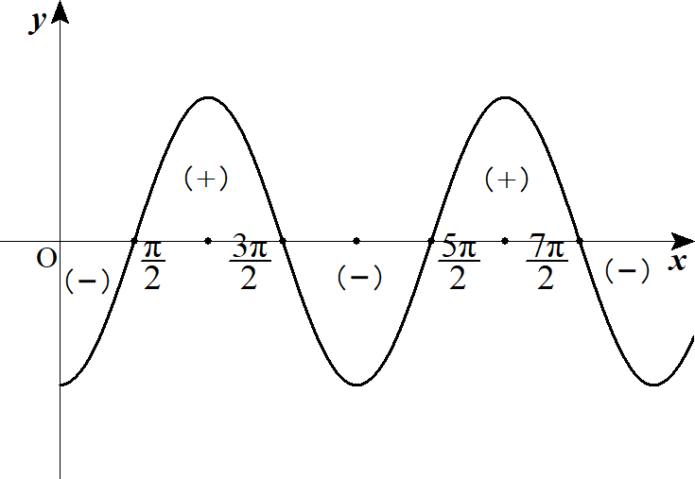
 |  |  |  |  |  |  |  |  |  |  |  |  |  |  |  |  |  |  |  |  | 0

 |  |  |  |  |  |  |  |  |  |  |  |  |  |  |  |  |  |  |  |  |  |  | － |  | 0 |  | ＋ |  | 0 |  | － |  | 0 |  | ＋ |  | 0

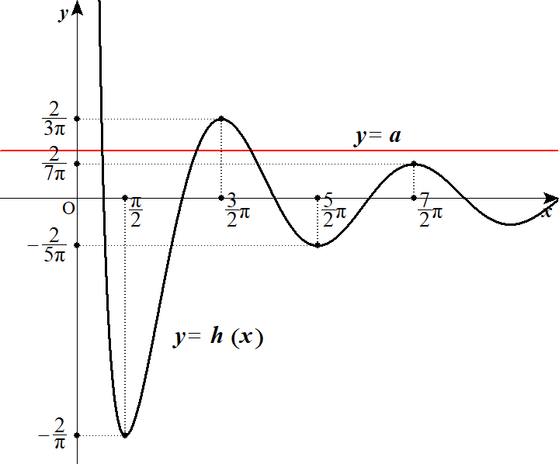
 |  |  |  |  |  |  |  |  |  |  |  |  |  |  |  |  |  |  |  |  |  |  |  |  |  |  |  |  |  |  |  |  |  |  |  |  |  |  |  |  |  |  |  |  |  |  |  | \lim_{x\to \infty}h(x)=0,\ \lim_{x\to +0}h(x)=\infty

 |  |  |  |  | よって 条件を満たすのは

 |  |  |  |  |  |  |  |  |  |  |  |  |  |  |  |  |  |  |  |  |  |  |  |  |  |  |  |  |  |  |  |  |  |  |  |  |  |  |  |  |  |  |  |  |  |  |  | \frac{2}{7\pi}<a<\frac{2}{3\pi},\ a=-\frac{2}{5\pi}

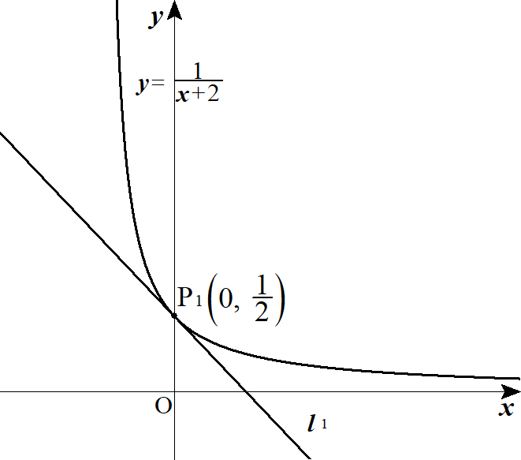
３ |  |  | (１) |  | 曲線 |  |  |  |  |  |  |  |  |  |  |  |  |  |  |  |  |  |  |  |  |  |  |  |  |  |  |  |  |  |  |  |  |  |  |  |  |  |  |  |  |  |  | C:\ y=\frac{1}{x+2}\ \ \ (x>-2)

 |  |  |  |  |  |  |  |  | における接線 |  |  |  |  |  | は |  |  |  |  |  |  | より |  |  |  |  |  |  |  |  |  |  |  |  |  |  |  |  |  |  |  |  |  |  |  |  |  | P_1\left(0,\ \frac{1}{\ 2\ }\right) |  |  |  |  |  |  |  |  |  |  |  |  | l_1 |  |  | y'=\frac{-1}{\left(x+2\right)^2}

 |  |  |  |  |  |  |  |  |  |  |  |  |  |  |  |  |  |  |  |  |  |  |  |  |  |  |  |  |  |  |  |  |  |  |  |  |  |  |  |  |  |  |  |  |  |  |  | y'=-\frac{1}{\ 4\ }

 |  |  |  |  | (∴) |  |  |  |  |  |  |  |  |  |  |  |  |  |  |  |  |  |  |  |  |  |  |  |  |  |  |  |  |  |  |  |  |  |  |  |  |  |  |  |  |  |  | l_1:\ y=-\frac{1}{\ 4\ }x+\frac{1}{\ 2\ }

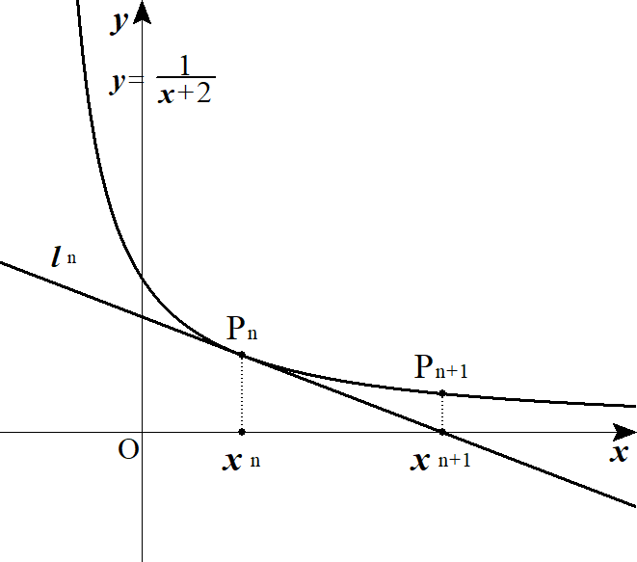
 |  |  | (２) |  |  |  |  |  |  |  | における接線 |  |  |  |  |  | は |  |  |  |  |  |  |  |  |  |  |  |  |  |  |  |  |  |  |  |  |  |  |  |  |  |  |  |  |  |  | P_n\left(x_n,\ \frac{1}{x_n+2}\right) |  |  |  |  |  |  |  |  |  |  |  |  |  | l_n

 |  |  |  |  |  |  |  |  |  |  |  |  |  |  |  |  |  |  |  |  |  |  |  |  |  |  |  |  |  |  |  |  |  |  |  |  |  |  |  |  |  |  |  |  |  |  |  | l_n:\ y=-\frac{1}{\left(x_n+2\right)^2}(x-x_n)+\frac{1}{x_n+2}

 |  |  |  |  |  |  | として、解いた x が |  |  |  |  |  |  |  |  |  | であるから |  |  |  |  |  |  |  |  |  |  |  |  |  |  |  |  |  |  |  |  |  |  |  |  |  |  |  |  |  |  | y=0 |  | x_{n+1}

 |  |  |  |  |  |  |  |  |  |  |  |  |  |  |  |  |  |  |  |  |  |  |  |  |  |  |  |  |  |  |  |  |  |  |  |  |  |  |  |  |  |  |  |  |  |  |  | x-x_n-(x_n+2)=0

 |  |  |  |  | (∴) |  |  |  |  |  |  |  |  |  |  |  |  |  |  |  |  |  |  |  |  |  |  |  |  |  |  |  |  |  |  |  |  |  |  |  |  |  |  |  |  |  |  | x-x_n=(x_n+2)

 |  |  |  |  |  |  |  |  |  |  |  |  |  |  |  |  |  |  |  |  |  |  |  |  |  |  |  |  |  |  |  | ◎ |  |  |  |  |  |  |  |  |  |  |  |  |  |  |  | x_{n+1}=2x_n+2
 |  |  |  |  |  |  |  |  |  |  |  |  |  |  |  |  |  |  |  |  |  |  |  |  |  |  |  |  |  |  |  |  |  | (↓) |  |  |  |  |  |  |  |  |  |  |  |  |  | x_1=0

 |  |  |  |  |  |  |  |  |  |  |  |  |  |  |  |  |  |  |  |  |  |  |  |  |  |  |  |  |  |  |  |  |  |  |  |  |  |  |  |  |  |  |  |  |  |  |  | x_{n+1}-\frac{2}{1-2}=2\left( x_n-\frac{2}{1-2} \right), |  |  |  |  |  |  |  |  |  |  |  |  |  |  |  |  |  |  |  | x_{n+1}+2=2(x_n+2)

 |  |  |  |  | よって |  |  |  |  |  | は初項 |  |  |  |  |  |  | 公比 2 の数列より |  |  |  |  |  |  |  |  |  |  |  |  |  |  |  |  |  |  |  |  |  |  |  |  |  |  |  |  |  | \left\{x_n+2\right\} |  |  |  |  |  |  |  | (x_1+2)

 |  |  |  |  |  |  |  |  |  |  |  |  |  |  |  |  |  |  |  |  |  |  |  |  |  |  |  |  |  |  |  |  |  |  |  |  |  |  |  |  |  |  |  |  |  |  |  | x_n+2=(x_1+2)\cdot 2^{n-1}=2^n

 |  |  |  |  | (∴) |  |  |  |  |  |  |  |  |  |  |  |  |  |  |  |  |  |  |  |  |  |  |  |  |  |  |  |  |  |  |  |  |  |  |  |  |  |  |  |  |  |  | x_n=2^n-2

 |  |  | (３) |  |  | の |  | 切片は |  |  |  |  | として |  |  |  |  |  |  |  |  |  |  |  |  |  |  |  |  |  |  |  |  |  |  |  |  |  |  |  |  |  |  |  |  |  |  | x=0

 |  |  |  |  |  |  |  |  |  |  |  |  |  |  |  |  |  |  |  |  |  |  |  |  |  |  |  |  |  |  |  |  |  |  |  |  |  |  |  |  |  |  |  |  |  |  |  | y=\frac{x_n}{\left(x_n+2\right)^2}+\frac{1}{x_n+2}=\frac{x_n+\left(x_n+2\right)}{\left(x_n+2\right)^2}=\frac{2\left(x_n+1\right)}{\left(x_n+2\right)^2}

 |  |  |  |  | よって |  |  |  | は |  |  |  |  |  |  |  |  |  |  |  |  |  |  |  |  |  |  |  |  |  |  |  |  |  |  |  |  |  |  |  |  |  |  |  |  |  |  | S_n |  | S_n=\frac{1}{\ 2\ }\cdot x_{n+1}\cdot\frac{2\left(x_n+1\right)}{\left(x_n+2\right)^2}=\frac{1}
 |  |  |  |  |  |  |  |  |  |  |  |  |  |  |  |  |  |  |  |  |  |  |  |  |  |  |  |  |  |  |  |  |  |  |  |  |  |  |  |  |  |  |  |  |  |  |  |  |  | {\ 2\ }\cdot 2(x_n+1)\cdot \frac{2(x_n+1)}{\left(x_n+2\right)^2}=2\left(\frac{x_n+1}{x_n+2}\right)^2=2\left(1-\frac{1}{x_n+2}\right)^2

 |  |  |  |  | ここで |  |  |  |  |  |  |  |  | より |  |  |  |  |  |  |  |  |  |  |  |  |  |  |  |  |  |  |  |  |  |  |  |  |  |  |  |  |  |  |  |  |  | x_n=2^n-2

 |  |  |  |  |  |  |  |  |  |  |  |  |  | よって |  |  |  |  |  |  |  |  |  |  |  |  |  |  |  |  |  | ◎ |  | では分母の最高次で割れ!! |  |  |  |  |  |  |  |  |  |  |  |  |  | S_n=2\left(1-\frac{1}{2^n}\right)^2, |  |  |  |  |  |  |  |  |  |  |  |  |  | \lim_{n\to\infty}S_n=2\left(1-0\right)^2=2

 |  |  |  |  |  |  |  |  |  |  |  |  |  |  |  |  |  |  |  |  |  |  |  |  |  |  |  |  |  |  |  | ◎ | (参考) |  |  | 共通接線
 |  |  |  |  |  |  |  |  |  | １゜ |  | １点で共通接線を持つ |  |  |  |  |  |  |  |  |  |  |  |  |  |  |  |  |  |  | ２゜ |  | ２点で共通接線を持つ
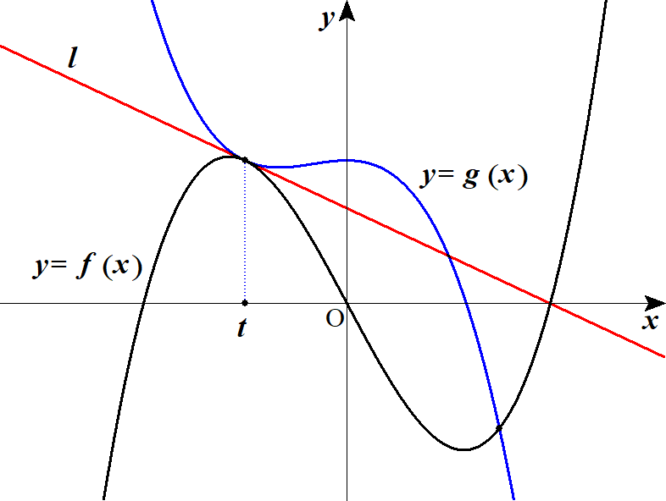
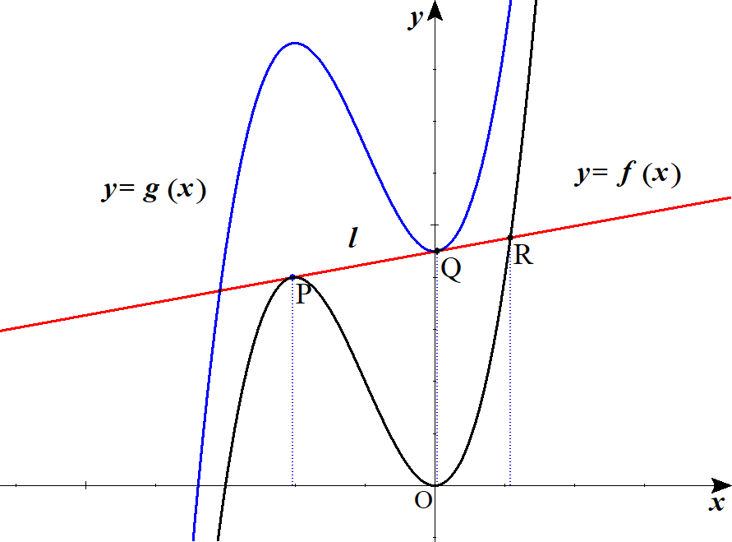

 |  |  |  |  |  |  |  |  |  |  |  |  |  |  |  |  |  |  |  |  |  |  |  |  |  |  |  |  |  |  |  |  |  |  | での |  |  |  | の接線と
 |  |  |  |  |  |  |  |  |  |  |  |  |  |  |  |  | で立式 |  |  |  |  |  |  |  |  |  |  |  |  |  |  |  |  |  | での |  |  |  | の接線の
 |  |  |  |  |  |  |  |  |  |  |  |  |  |  |  |  |  |  |  |  |  |  |  |  |  |  |  |  |  |  |  |  | 傾き, |  |  | 切片が等しいとして立式

４ |  |  | (１) |  |  |  |  |  |  |  |  |  |  |  |  |  |  |  |  |  |  |  |  |  |  |  |  |  |  |  |  |  |  |  |  |  |  |  |  |  |  |  |  |  |  |  |  | f(x)=xe^x+\left(1-e^x\right)\log\left(1-e^x\right)\ \ \ (x<0)

 |  |  |  |  |  |  |  |  |  |  |  |  |  |  |  |  |  |  |  |  |  |  |  |  |  |  |  |  |  |  |  |  |  |  |  |  |  |  |  |  |  |  |  |  |  |  |  | f'(x)=e^x+xe^x-e^x\log\left(1-e^x\right)+\left(1-e^x\right)\frac{-e^x}{1-e^x}

 |  |  |  |  |  |  |  |  |  |  |  |  |  |  |  |  |  |  |  |  |  |  |  |  |  |  |  |  |  |  |  |  |  |  |  |  |  |  |  |  |  |  |  |  |  |  |  | =xe^x-e^x\log\left(1-e^x\right)

 |  |  |  |  |  |  |  |  |  |  |  |  |  |  |  |  |  |  |  |  |  |  |  |  |  |  |  |  |  |  |  |  |  |  |  |  |  |  |  |  |  |  |  |  |  |  |  | =e^x\left\{x-\log\left(1-e^x\right)\right\}=e^x\left\{\log e^x-\log\left(1-e^x\right)\right\}

 |  |  |  |  |  |  | の符号の変化は |  |  |  |  |  |  |  | より |  |  | と |  |  |  | との大小関係を |  |  |  |  |  |  |  |  |  |  |  |  | … |  |  |  |  | … |  | 0 |  |  |  |  |  | f'(x) |  | e^x>0 |  |  |  | e^x |  |  |  | 1-e^x
 |  |  |  |  | 考えればよい。
 |  |  |  |  |  |  |  | となる |  |  |  | を求めるため、連立して |  |  |  |  |  |  |  |  |  |  |  |  |  |  |  |  |  |  |  |  |  |  | － |  | 0 |  |  | ＋ |  |  |  |  |  |  |  | f'(x)=0
 |  |  |  |  |  |  |  |  |  |  |  |  |  |  |  |  |  |  |  |  |  |  |  |  |  |  |  |  |  |  |  |  |  |  |  |  |  |  |  |  |  |  |  |  |  |  |  | e^x=1-e^x, |  |  |  | e^x=\frac{1}{\ 2\ }, |  |  |  |  |  |  |  |  |  | x=\log\frac{1}{\ 2\ }=-\log 2

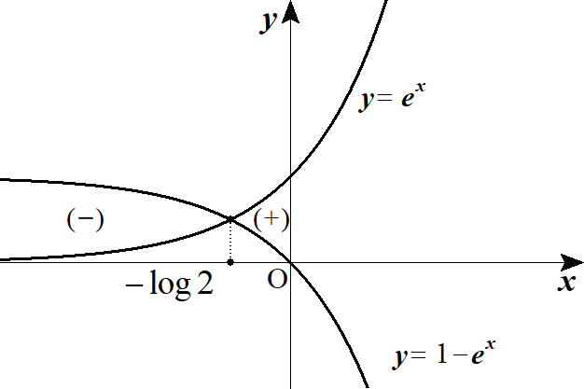
 |  |  |  |  | また
 |  |  |  |  |  |  |  |  |  |  |  |  | 題意の |  |  |  |  |  |  |  |  | を使用 |  |  |  |  |  |  |  |  |  |  |  |  |  |  |  |  |  |  |  |  |  |  |  |  |  | \lim_{x\to -0}f(x)=0\ \ ( |  |  |  |  |  |  |  |  | \lim_{x\to +0} x\log x=0 |  |  |  |  |  |  |  |  |  | )

 |  |  |  |  |  |  |  |  |  |  |  |  | 題意の |  |  |  |  |  |  |  | を使用 |  |  |  |  |  |  |  |  |  |  |  |  |  |  |  |  |  |  |  |  |  |  |  |  |  |  | \lim_{x\to -\infty}f(x)=0\ \ ( |  |  |  |  |  |  |  |  |  |  | \lim_{x\to -\infty} xe^x=0 |  |  |  |  |  |  |  |  |  |  | )

 |  |  |  |  |  |  |  |  |  |  |  |  |  |  |  |  |  |  |  |  |  |  |  |  |  |  |  |  |  |  |  |  |  |  |  |  |  |  |  |  |  |  |  |  |  |  |  | \lim_{x\to -0}f'(x)=\infty

 |  |  |  |  | よって
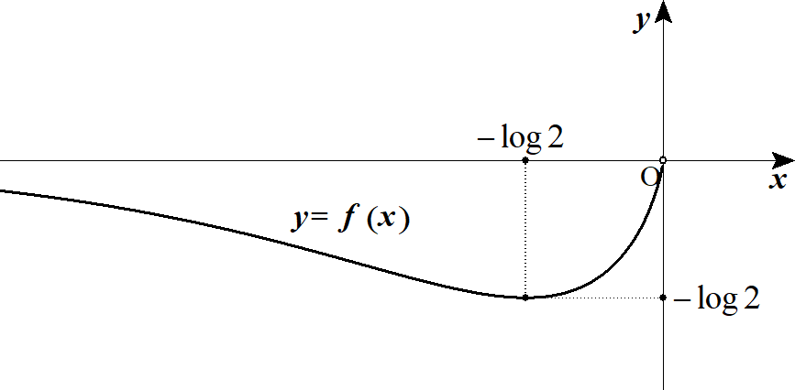

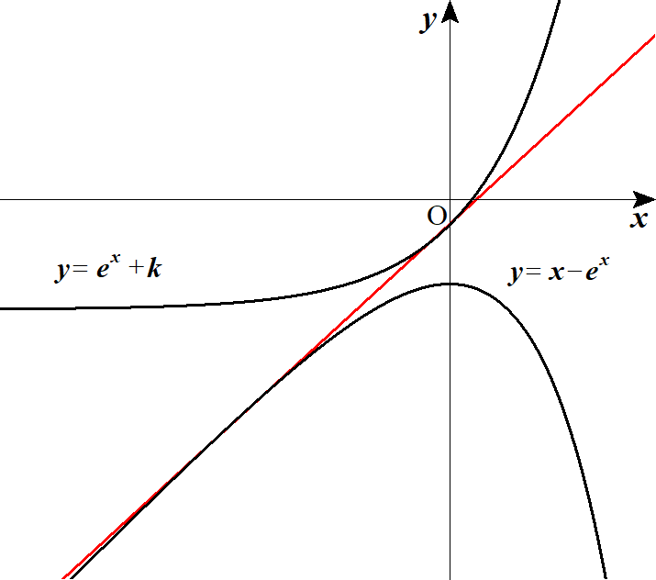
 |  |  | (２) |  |  |  |  |  |  |  |  |  |  |  |  |  |  |  |  |  |  |  |  |  |  |  |  |  |  |  |  |  |  |  |  |  |  |  |  |  |  |  |  |  |  |  |  | C_1:\ y=e^x+k

 |  |  |  |  |  |  |  |  |  |  |  |  |  |  |  |  |  |  |  |  |  |  |  |  |  |  |  |  |  |  |  |  |  |  |  |  |  |  |  |  |  |  |  |  |  |  |  | C_2:\ y=x-e^x

 |  |  |  |  |  | 上の点 |  |  |  |  |  | における接線は |  |  |  |  |  |  |  |  |  |  |  |  |  |  |  |  |  |  |  |  |  |  |  |  |  |  |  |  |  |  |  |  |  |  |  | C_1 | \left(t,\ e^t+k\right)

 |  |  |  |  |  |  |  |  |  |  |  |  |  |  |  |  |  |  |  |  |  |  |  |  |  |  |  |  |  |  |  |  |  |  |  |  |  |  |  |  |  |  |  |  |  |  |  | y=e^t(x-t)+e^t+k

 |  |  |  |  |  |  |  |  |  |  |  |  |  |  |  |  | ･･･① |  |  |  |  |  |  |  |  |  |  |  |  |  |  |  |  |  |  |  |  |  |  |  |  |  |  |  |  |  |  | =e^tx+(1-t)e^t+k

 |  |  |  |  |  | 上の点 |  |  |  |  |  |  | における接線は |  |  |  |  |  |  |  |  |  |  |  |  |  |  |  |  |  |  |  |  |  |  |  |  |  |  |  |  |  |  |  |  |  |  | C_2 |  | \left(u,\ u-e^u\right)

 |  |  |  |  |  |  |  |  |  |  |  |  |  |  |  |  |  |  |  |  |  |  |  |  |  |  |  |  |  |  |  |  |  |  |  |  |  |  |  |  |  |  |  |  |  |  |  | y=\left(1-e^u\right)(x-u)+u-e^u

 |  |  |  |  |  |  |  |  |  |  |  |  |  |  |  |  | ･･･② |  |  |  |  |  |  |  |  |  |  |  |  |  |  |  |  |  |  |  |  |  |  |  |  |  |  |  |  |  |  | =\left(1-e^u\right)x+(u-1)e^u

 |  |  |  |  | ①，②の傾き、切片がそれぞれ等しいとして

 |  |  |  |  |  |  |  |  |  |  |  |  |  |  |  |  | ･･･③ |  |  |  |  |  |  |  |  |  |  |  |  |  |  |  |  |  |  |  |  |  |  |  |  |  |  |  |  |  |  | e^t=1-e^u

 |  |  |  |  |  |  |  |  |  |  |  |  |  |  |  |  | ･･･④ |  |  |  |  |  |  |  |  |  |  |  |  |  |  |  |  |  |  |  |  |  |  |  |  |  |  |  |  |  |  | (1-t)e^t+k=(u-1)e^u

 |  |  |  |  | ここで ③より
 |  |  |  |  |  |  |  |  |  |  |  |  |  |  |  |  |  |  |  |  | (∴) |  |  |  |  |  |  |  |  |  |  |  |  |  |  |  |  |  |  |  |  |  |  |  |  |  |  | e^t=1-e^u>0, |  |  |  |  | 0<e^u<1, |  |  |  |  | u<0

 |  |  |  |  | また ③から |  |  |  |  |  |  |  |  |  | より ④に代入して |  |  |  |  |  |  |  |  |  |  |  |  |  |  |  |  |  |  |  |  |  |  |  |  |  |  |  |  |  |  |  |  | t=\log\left(1-e^u\right)

 |  |  |  |  |  |  |  |  |  |  |  |  |  |  |  |  |  |  |  |  |  |  |  |  |  |  |  |  |  |  |  |  |  |  |  |  |  |  |  |  |  |  |  |  |  |  |  | \left\{1-\log\left(1-e^u\right)\right\}\left(1-e^u\right)+k=(u-1)e^u

 |  |  |  |  |  |  |  |  |  |  |  |  |  |  |  |  |  |  |  |  |  |  |  |  |  |  |  |  |  |  |  |  |  |  |  |  |  |  |  |  |  |  |  |  |  |  |  | 1-e^u-\left(1-e^u\right)\log\left(1-e^u\right)+k=ue^u-e^u

 |  |  |  |  |  |  |  |  |  |  |  |  |  |  |  |  |  |  |  |  |  |  |  |  |  |  |  |  |  |  |  |  |  |  |  |  |  |  |  |  |  |  |  |  |  |  |  | 1+k=ue^u+\left(1-e^u\right)\log\left(1-e^u\right)\ \ \ (u<0)

 |  |  |  |  | この式を満たす |  |  |  |  |  | が存在するとき |  |  |  |  |  |  | と |  | は共通接線を持つ |  |  |  |  |  |  |  |  |  |  |  |  |  |  |  |  |  |  |  |  |  |  |  |  |  |  |  | C_1 |  | C_2

 |  |  |  |  |  |  |  |  |  |  |  |  |  |  |  |  |  |  |  |  |  |  |  |  |  |  |  |  |  |  |  |  |  |  |  |  |  |  |  |  |  |  |  |  |  |  |  | y=1+k

 |  |  |  |  |  |  |  |  |  |  |  |  |  |  |  |  |  |  | が |  |  | で共有点を持つような |  |  |  |  |  |  |  |  | を考える |  |  |  |  |  |  |  |  |  |  |  |  |  |  |  |  | y=ue^u+\left(1-e^u\right)\log\left(1-e^u\right) |  |  |  |  |  |  |  |  |  |  |  |  |  |  |  |  | u<0

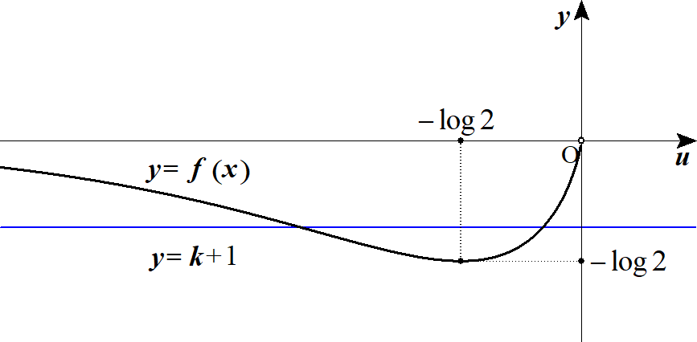
 |  |  |  |  | (1) よりグラフは
 |  |  |  |  |  |  |  |  |  |  |  |  |  |  |  |  |  |  |  |  |  |  |  | (∴) |  |  |  |  |  |  |  |  |  |  |  |  |  |  |  |  |  |  |  |  |  |  |  | -\log2\leqq k+1<0

 |  |  |  |  |  |  |  |  |  |  |  |  |  |  |  |  |  |  |  |  |  |  |  | (∴) |  |  |  |  |  |  |  |  |  |  |  |  |  |  |  |  |  |  |  |  |  |  |  | -1-\log2\leqq k<-1

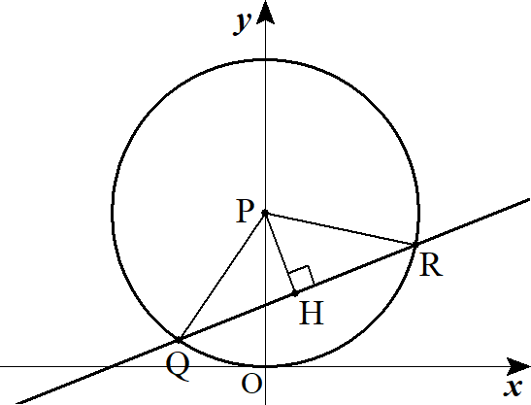
５ |  |  | (１) |  |  | から |  |  |  |  |  | に下した垂線の足を |  |  |  |  |  |  |  | とすると |  |  |  |  |  |  |  |  |  |  |  |  |  |  |  |  |  |  |  |  |  |  |  |  |  |  |  | y=a(x+1)
 |  |  |  |  |  |  |  |  |  |  |  |  |  |  |  |  |  |  |  |  |  |  |  |  |  |  |  |  |  |  |  |  |  |  |  |  |  |  |  |  |  |  |  |  |  |  |  | PH=\frac{|a-1|}{\sqrt{a^2+1}}=\frac{1-a}{\sqrt{a^2+1}}
 |  |  |  |  |  |  |  |  |  |  |  |  |  |  |  |  | ･･･①

 |  |  |  |  | また
 |  |  |  |  |  |  |  |  |  |  |  |  |  |  | (∴) |  |  |  |  |  |  |  |  |  |  |  |  |  |  |  |  |  |  |  |  |  |  |  |  |  |  |  |  |  |  |  |  | QH=\sqrt{1-PH^2}, |  |  |  |  |  | QR=2QH=2\sqrt{1-PH^2}

 |  |  |  |  | このとき
 |  |  |  |  |  |  |  |  |  |  |  |  |  |  |  |  |  |  |  |  |  |  |  |  |  |  |  |  |  |  |  |  |  |  |  |  |  |  |  |  |  |  |  |  |  |  |  | S(a)=\frac{1}{\ 2\ }QR\cdot PH=\frac{1}{\ 2\ }\cdot 2\sqrt{1-PH^2}\cdot PH
 |  |  |  |  |  |  |  |  |  |  |  |  |  |  |  |  |  |  |  |  |  |  |  |  |  |  |  |  |  |  |  | ◎ | 弦 |  | は 2 点を求めず、
 |  |  |  |  |  |  |  |  |  |  |  |  |  |  |  |  |  |  |  |  |  |  |  |  |  |  |  |  |  |  |  |  | 中心からの垂線の足と三平方の定理に着目
 |  |  |  |  |  |  |  |  |  |  |  |  |  |  |  |  |  |  |  |  |  |  |  |  |  | ( ①より ) |  |  |  |  |  |  |  |  |  |  |  |  |  |  |  |  |  |  |  |  |  | =PH\sqrt{1-PH^2}=\frac{1-a}{\sqrt{a^2+1}}\sqrt{1-\frac{\left(1-a\right)^2}{a^2+1}}

 |  |  |  |  |  |  |  |  |  |  |  |  |  |  |  |  |  |  |  |  |  |  |  |  |  |  |  |  |  |  |  |  |  |  |  |  |  |  |  |  |  |  |  |  |  |  |  | =\frac{\sqrt{2a}(1-a)}{a^2+1}

 |  |  | (２) |  |  |  |  |  |  |  |  |  | より |  |  |  |  |  |  |  |  |  |  |  |  |  |  |  |  |  |  |  |  |  |  |  |  |  |  |  |  |  |  |  |  |  |  | S(a)=\sqrt{\frac{2a\left(1-a\right)^2}{\left(a^2+1\right)^2}}

 |  |  |  |  |  |  | が最大となるのは |  |  |  |  |  |  |  |  |  |  |  |  | が最大のときである |  |  |  |  |  |  |  |  |  |  |  |  |  |  |  |  |  |  |  |  |  |  |  |  |  |  |  | S(a) |  | f(a)=\frac{a\left(1-a\right)^2}{\left(a^2+1\right)^2}

 |  |  |  |  |  |  |  |  |  |  |  |  |  |  |  |  |  |  |  |  |  |  |  |  |  |  |  |  |  |  |  |  |  |  |  |  |  |  |  |  |  |  |  |  |  |  |  | f'(a)=\frac{\left\{\left(1-a\right)^2-2a(1-a)\right\}\left(a^2+1\right)^2-\left\{a\left(1-a\right)^2\right\}\cdot 2\cdot 2a\left(a^2+1\right)}{\left(a^2+1\right)^4}

 |  |  |  |  |  |  |  |  |  |  |  |  |  |  |  |  |  |  |  |  |  |  |  |  |  |  |  |  |  |  |  |  |  |  |  |  |  |  |  |  |  |  |  |  |  |  |  | =\frac{\left(1-4a+3a^2\right)\left(a^2+1\right)-4a^2\left(1-a\right)^2}{\left(a^2+1\right)^3}=\frac{(1-a)(1-3a)\left(a^2+1\right)-4a^2\left(1-a\right)^2}{\left(a^2+1\right)^3}

 |  |  |  |  |  |  |  |  |  |  |  |  |  |  |  |  |  |  |  |  |  |  |  |  |  |  |  |  |  |  |  |  |  |  |  |  |  |  |  |  |  |  |  |  |  |  |  | =\frac{(1-a)\left\{-3a^3+a^2-3a+1-4a^2(1-a)\right\}}{\left(a^2+1\right)^3}=\frac{(1-a)\left(a^3-3a^2-3a+1\right)}{\left(a^2+1\right)^3}=\frac{(1-a)(1+a)\left(a^2-4a+1\right)}{\left(a^2+1\right)^3}

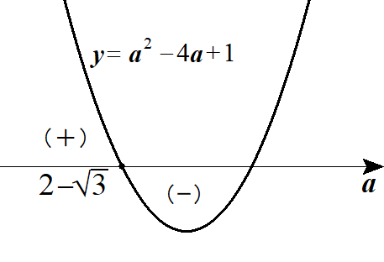
 |  |  |  |  |  |  |  | となる |  |  |  | は |  |  |  |  | より |  |  |  |  |  |  |  |  |  |  |  |  |  |  |  |  |  | 0 |  |  |  |  |  |  | … |  | 1 |  |  |  | f'(a)=0 |  |  | 0<a<1 |  |  |  | a=2-\sqrt{3}

 |  |  |  |  |  |  |  |  |  |  |  |  |  |  |  |  |  |  |  |  |  |  |  |  |  |  |  |  |  |  |  |  |  |  |  |  | ＋ |  | 0 |  |  | －

 |  |  |  |  | よって |  |  |  |  | を最大にするのは |  |  |  |  |  |  |  |  |  |  |  |  |  |  |  |  |  |  |  |  |  |  |  |  |  |  |  |  |  |  |  |  |  |  |  |  |  | S(a) |  | a=2-\sqrt{3}

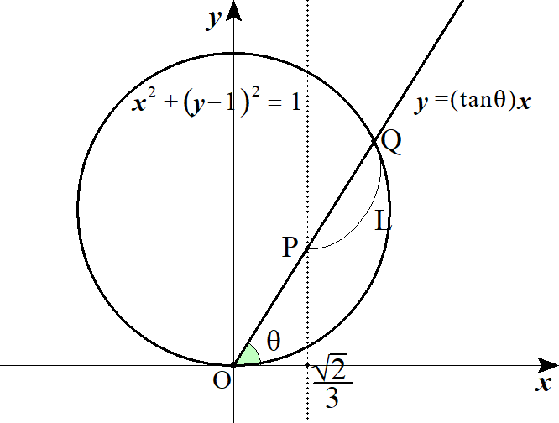
６ |  |  |  |  |  |  |  |  |  |  |  |  |  |  |  |  |  |  |  |  |  |  |  |  |  |  |  |  |  |  |  |  |  |  |  |  |  |  |  |  |  |  |  |  |  |  |  | x^2+\left(y-1\right)^2=1

 |  |  |  |  |  |  |  |  |  |  |  | を連立して 点 |  |  |  |  |  | の |  | 座標を求める。 |  |  |  |  |  |  |  |  |  |  |  |  |  |  |  |  |  |  |  |  |  |  |  |  |  |  |  | y=(\tan\theta)x

 |  |  |  |  |  |  |  |  |  |  |  |  |  |  |  |  |  |  |  |  |  |  |  |  |  |  |  |  |  |  |  |  |  |  |  |  |  |  |  |  |  |  |  |  |  |  |  | x^2+\left\{(\tan\theta)x-1\right\}^2=1

 |  |  |  |  |  |  |  |  |  |  |  |  |  |  |  |  |  |  |  |  |  |  |  |  |  |  |  |  |  |  |  |  |  |  |  |  |  |  |  |  |  |  |  |  |  |  |  | \left(1+\tan^2\theta\right)x^2-2(\tan\theta)x=0

 |  |  |  |  | よって

 |  |  |  |  |  |  |  |  |  |  |  |  |  |  |  |  |  |  |  |  |  |  |  |  |  |  |  |  |  |  |  |  |  |  |  |  |  |  |  |  |  |  |  |  |  |  |  | x=\frac{2\tan\theta}{1+\tan^2\theta}=\frac{2\dfrac{\sin\theta}{\cos\theta}}{1+\dfrac{\sin^2\theta}{\cos^2\theta}}=2\sin\theta \cos\theta

 |  |  |  |  | (∴) |  |  |  |  |  |  |  |  |  |  |  |  |  |  |  |  |  |  |  |  |  |  |  |  |  |  |  |  |  |  |  |  |  |  |  |  |  |  |  |  |  |  | OQ=2\sin\theta \cos\theta\cdot \frac{1}{\cos\theta}=2\sin\theta

 |  |  |  |  |  |  |  |  |  |  |  |  |  | より |  |  |  |  |  |  |  |  |  |  |  |  |  |  |  |  |  |  |  |  |  |  |  |  |  |  |  |  |  |  |  |  |  | OP=\frac{\sqrt{2}}{\ 3\ }\cdot \frac{1}{\cos\theta}

 |  |  |  |  |  |  |  |  |  |  |  |  |  |  |  |  |  |  |  |  |  |  |  |  |  |  |  |  |  |  |  |  |  |  |  |  |  |  |  |  |  |  |  |  |  |  |  | L=OQ-OP=2\sin\theta-\frac{\sqrt{2}}{3\cos\theta}\ \ \ \left(0<\theta<\frac{\pi}{\ 2\ }\right)

 |  |  |  |  |  |  |  |  |  |  |  |  |  | とおくと |  |  |  |  |  |  |  |  |  |  |  |  |  |  |  |  |  |  |  |  |  |  |  |  |  |  |  |  |  |  |  |  |  | f(\theta)=2\sin\theta-\frac{\sqrt{2}}{3\cos\theta}

 |  |  |  |  |  |  |  |  |  |  |  |  |  |  |  |  |  |  |  |  |  |  |  |  |  |  |  |  | ･･･① |  |  |  |  |  |  |  |  |  |  |  |  |  |  |  |  |  |  | f'(\theta)=2\cos\theta-\frac{\sqrt{2}}{\ 3\ }\frac{\sin\theta}{\cos^2\theta}=\frac{\sqrt{2}}{\ 3\ }\frac{1}{\cos^2\theta}\left(3\sqrt{2}\cos^3\theta-\sin\theta\right)

 |  |  |  |  |  |  | の符号に関わる部分は①のカッコ内の式であるため |  |  |  |  |  |  |  |  |  |  |  |  |  |  |  |  |  |  |  |  |  |  |  |  |  |  |  |  |  |  |  |  |  |  |  |  |  |  |  |  | f'(\theta)

 |  |  |  |  |  |  |  |  |  |  |  |  | を解く |  |  |  |  |  |  |  |  |  |  |  |  |  |  |  |  |  |  |  |  |  |  |  |  |  |  |  |  |  |  |  |  |  |  | 3\sqrt{2}\cos^3\theta-\sin\theta=0

 |  |  |  |  |  |  |  |  |  |  |  |  |  |  |  |  |  |  |  |  |  |  |  |  |  |  |  |  |  |  |  |  |  |  |  |  |  |  |  |  |  |  |  |  |  |  |  | 3\sqrt{2}\cos^3\theta=\sin\theta

 |  |  |  |  | 両辺 平方して

 |  |  |  |  |  |  |  |  |  |  |  |  |  |  |  |  |  |  |  |  |  |  |  |  |  |  |  |  |  |  |  |  |  |  |  |  |  |  |  |  |  |  |  |  |  |  |  | 18\cos^6\theta=\sin^2\theta=1-\cos^2\theta

 |  |  |  |  |  |  |  |  |  |  |  |  |  |  |  |  |  |  |  |  |  |  |  |  |  |  |  |  |  |  |  |  |  |  |  |  |  |  |  |  |  |  |  |  |  |  |  | 18\cos^6\theta+\cos^2\theta-1=0

 |  |  |  |  |  |  |  |  | とおくと |  |  |  |  |  |  |  |  |  |  |  |  |  |  |  |  |  |  |  |  |  |  |  |  |  |  |  |  |  |  |  |  |  |  |  |  |  |  | \cos^2\theta=t

 |  |  |  |  |  |  |  |  |  |  |  |  |  |  |  |  |  |  |  |  |  |  |  |  |  |  |  |  |  |  |  |  |  |  |  |  |  |  |  |  |  |  |  |  |  |  |  | 18t^3+t-1=0

 |  |  |  |  |  |  |  |  |  |  |  |  |  |  |  |  |  |  | (∴) |  |  |  |  |  |  |  |  |  |  |  |  |  |  |  |  |  |  |  |  |  |  |  |  |  |  |  |  | \left(t-\frac{1}{\ 3\ }\right)\left(6t^2+2t+1\right)=0 |  |  |  |  |  |  |  |  |  |  |  |  |  |  |  |  |  |  | t=\frac{1}{\ 3\ }, |  |  |  |  |  |  | \cos^2\theta=\frac{1}{\ 3\ }

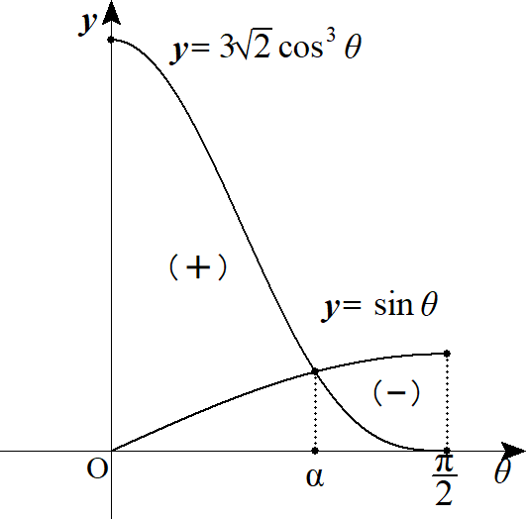
 |  |  |  |  | (∴) |  |  |  |  |  | を満たす |  |  |  | を |  | とおくと |  |  |  |  |  |  |  |  |  |  |  |  |  |  |  |  |  | 0 |  | … |  |  |  | … |  |  |  |  |  |  | \cos\theta=\frac{1}{\sqrt{3}\ }

 |  |  |  |  |  |  |  | を最大にする |  |  |  |  | は |  |  |  |  |  |  |  |  |  |  |  |  |  |  |  |  |  |  |  |  |  |  |  | ＋ |  | 0 |  | －
 |  |  |  |  |  |  |  |  |  |  |  |  |  |  |  |  |  |  |  |  |  |  |  |  |  |  |  |  |  |  |  |  |  |  |  |  |  |  |  |  |  |  |  |  |  |  |  | \cos\theta=\cos\alpha=\frac{1}{\sqrt{3}\ }

 |  |  |  |  | また |  |  |  |  |  |  | より |  |  |  |  |  |  |  |  |  |  |  |  |  |  |  |  |  |  |  |  |  |  |  |  |  |  |  |  |  |  |  |  |  |  |  | \sin\alpha=\sqrt{\frac{2}{\ 3\ }}

 |  |  |  |  |  |  |  |  |  |  |  |  |  |  |  |  |  |  |  |  |  |  |  |  |  |  |  |  |  |  |  | ◎ | 分からない角は文字で置け
 |  |  |  |  |  | の最大値は
 |  |  |  |  |  |  |  |  |  |  |  |  |  |  |  |  |  |  |  |  |  |  |  |  |  |  |  |  |  |  |  | ◎ | 条件(角)を満たす三角比を用意し、後から代入 |  |  |  |  |  |  |  |  |  |  |  |  |  |  | f(\alpha)=2\sin\alpha-\frac{\sqrt{2}}{\ 3\ }\frac{1}{\cos\alpha}=2\sqrt{\frac{2}{\ 3\ }}-\frac{\sqrt{2}}{\ 3\ }\sqrt{3}=\frac{\sqrt{6}}{\ 3\ }

７ |  |  |  | (考え方)

 |  |  |  |  |  |  |  |  |  |  |  |  |  |  |  |  |  |  |  |  |  |  |  |  |  |  |  |  |  |  |  |  |  |  |  |  |  |  |  |  |  |  |  |  |  |  |  | (0.99)^{99}=\left(1-\frac{1}{100}\right)^{100-1}, |  |  |  |  |  |  |  |  |  |  |  |  |  |  |  |  | (1.01)^{-101}=\left(1+\frac{1}{100}\right)^{-100-1}

 |  |  |  |  | ここで

 |  |  |  |  |  |  |  |  |  |  |  |  |  |  |  |  |  |  |  |  |  |  |  |  |  |  |  |  |  |  |  |  | とおく |  |  |  |  |  |  |  |  |  |  |  |  |  |  | f(x)=\log\left(1-\frac{x}{100}\right)^{100-x}-\log\left(1+\frac{x}{100}\right)^{-100-x}\ \ \ (-100<x<100)

 |  |  |  |  |  |  |  |  |  |  |  |  |  |  |  |  |  |  |  |  |  |  |  |  |  |  |  |  |  |  |  |  |  | より |  |  |  |  |  |  |  |  |  |  |  |  |  | f(1)=\log\left(1-\frac{1}{100}\right)^{99}-\log\left(1+\frac{1}{100}\right)^{-101}=\log(0.99)^{99}-\log(1.01)^{-101}

 |  |  |  |  |  |  |  |  |  | ならば |  |  |  |  |  |  |  |  |  |  |  |  |  |  |  |  |  |  |  |  |  |  |  |  |  |  |  |  |  |  |  |  |  |  |  |  |  | f(1)>0 |  |  | (0.99)^{99}>(1.01)^{-101}

 |  |  |  |  |  |  |  |  |  | ならば |  |  |  |  |  |  |  |  |  |  |  |  |  |  |  |  |  |  |  |  |  | ◎ | 関数の関数乗は対数微分法を使わなければ |  |  |  |  |  |  |  |  |  |  |  |  |  |  | f(1)<0 |  |  | (0.99)^{99}<(1.01)^{-101}
 |  |  |  |  |  |  |  |  |  |  |  |  |  |  |  |  |  |  |  |  |  |  |  |  |  |  |  |  |  |  |  |  | 微分出来ない
 |  |  |  | (解答)

 |  |  |  |  |  |  |  |  |  |  |  |  |  |  |  |  |  |  |  |  |  |  |  |  |  |  |  |  |  |  |  | ◎ |  | を被せて累乗を係数に!! |  |  |  |  |  |  |  |  |  |  |  |  |  | f(x)=\log\left(1-\frac{x}{100}\right)^{100-x}-\log\left(1+\frac{x}{100}\right)^{-100-x}\ \ \ (-100<x<100)

 |  |  |  |  | とおく |  |  |  |  |  |  |  |  |  |  |  |  |  |  |  |  |  |  |  |  |  |  |  |  |  |  | ◎ | 指数の大小比較は |  |  |  |  |  |  | で表して(一般化) 微分せよ

 |  |  |  |  |  |  |  |  |  |  |  |  |  |  |  |  |  |  |  |  |  |  |  |  |  |  |  |  |  |  |  |  |  |  |  |  |  |  |  |  |  |  |  |  |  |  |  | f(x)=(100-x)\log\left(\frac{100-x}{100}\right)+(100+x)\log\left(\frac{100+x}{100}\right)

 |  |  |  |  |  |  |  |  |  |  |  |  |  |  |  |  |  |  |  |  |  |  |  |  |  |  |  |  |  |  |  |  |  |  |  |  |  |  |  |  |  |  |  |  |  |  |  | =(100-x)\left\{\log(100-x)-\log 100\right\}+(100+x)\left\{\log(100+x)-\log 100\right\}

 |  |  |  |  | よって
 |  |  |  |  |  |  |  |  |  |  |  |  |  |  |  |  |  |  |  |  |  |  |  |  |  |  |  |  |  |  |  |  |  |  |  |  |  |  |  |  |  |  |  |  |  |  |  | f'(x)=-\left\{\log(100-x)-\log 100\right\}-1+\left\{\log(100+x)-\log 100\right\}+1

 |  |  |  |  |  |  |  |  |  |  |  |  |  |  |  |  |  |  |  |  |  |  |  |  |  |  |  |  |  |  |  |  |  |  |  |  |  |  |  |  |  |  |  |  |  |  |  | =\log(100+x)-\log(100-x)

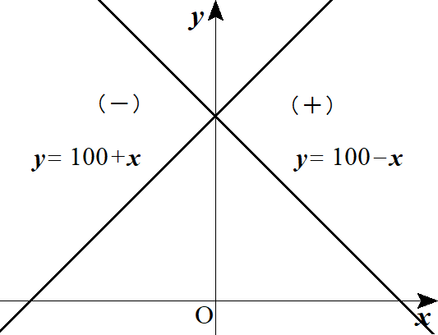
 |  |  |  |  | (∴) |  |  |  |  |  | となるのは |  |  |  |  |  | のときである |  |  |  |  |  |  |  |  |  |  |  |  |  |  |  |  |  |  |  |  |  |  |  |  |  |  |  |  |  |  | f'(x)=0 |  |  | x=0
 |  |  |  |  |  |  |  |  |  |  |  |  |  |  |  |  |  |  |  |  |  |  |  |  |  |  |  |  |  |  |  |  |  |  | -100 |  | … |  | 0 |  | … |  | 100
 |  |  |  |  | よって
 |  |  |  |  |  |  |  |  |  |  |  |  |  |  |  |  |  |  |  |  |  |  |  |  |  |  |  |  |  |  |  |  |  |  |  |  | － |  | 0 |  | ＋ |  |  |  |  |  |  | f(1)>0, |  |  | (0.99)^{99}>(1.01)^{-101}

 |  |  |  |  |  |  |  |  |  |  |  |  |  |  |  |  |  |  |  |  |  |  |  |  |  |  |  |  |  |  |  |  |  |  |  |  |  |  | 0

８ |  |  | (１) |  |  |  |  |  |  |  |  |  |  |  |  |  |  |  |  | とおく |  |  |  |  |  |  |  |  |  |  |  | ◎ | 異なる関数の大小比較は差をとって微分 |  |  |  |  |  |  |  |  |  |  |  |  |  |  | f(x)=\log\left(1+\frac{1}{\ x\ }\right)-\frac{1}{x+1}\ \ \ (x>0)

 |  |  |  |  |  |  |  |  |  |  |  |  |  |  |  |  |  |  |  |  |  |  |  |  |  |  |  |  |  |  |  | ◎ | ｢不等式を証明せよ｣と問われたら |  |  |  |  |  |  |  |  |  |  |  |  |  |  | f(x)=\log\left(\frac{x+1}{x}\right)-\frac{1}{x+1}=\log(x+1)-\log x-\frac{1}{x+1}
 |  |  |  |  |  |  |  |  |  |  |  |  |  |  |  |  |  |  |  |  |  |  |  |  |  |  |  |  |  |  |  |  | 次は｢はさみ打ちの原理｣を使う問題が来る

 |  |  |  |  |  |  |  |  |  |  |  |  |  |  |  |  |  |  |  |  |  |  |  |  |  |  |  |  |  |  |  |  |  |  |  |  |  |  |  |  |  |  |  |  |  |  |  | f'(x)=\frac{1}{x+1}-\frac{1}{\ x\ }+\frac{1}{\left(x+1\right)^2}=\frac{x(x+1)-\left(x+1\right)^2+x}{x\left(x+1\right)^2}=\frac{-1}{x\left(x+1\right)^2}<0

 |  |  |  |  |  |  |  |  |  | より |  |  |  |  |  |  |  |  |  |  |  |  |  |  |  |  |  |  |  |  |  |  |  |  | 0 |  | … |  |  |  |  |  |  |  |  |  |  | \lim_{x\to \infty}f(x)=0 |  |  |  |  |  |  |  |  | f(x)>0

 |  |  |  |  | (∴) |  |  |  |  |  |  |  |  |  |  |  |  |  |  |  |  |  |  |  |  |  |  |  |  |  |  |  |  |  |  |  | － |  |  |  |  |  |  |  |  |  |  | \log\left(1+\frac{1}{\ x\ }\right)>\frac{1}{x+1}

 |  |  |  |  |  |  |  |  |  |  |  |  |  |  |  |  |  |  |  |  |  |  |  |  |  |  |  |  |  |  |  |  |  |  |  |  |  |  | 0

 |  |  | (２) |  |  |  |  |  |  |  |  |  |  |  |  | とおく |  |  |  |  |  |  |  |  |  |  |  |  |  |  |  |  |  |  |  |  |  |  |  |  |  |  |  |  |  |  |  | g(x)=\left(1+\frac{1}{\ x\ }\right)^x\ \ \ (x>0)

 |  |  |  |  | 両辺 対数ととって

 |  |  |  |  |  |  |  |  |  |  |  |  |  |  |  |  |  |  |  |  |  |  |  |  |  |  |  |  |  |  |  |  |  |  |  |  |  |  |  |  |  |  |  |  |  |  |  | \log g(x)=x\log\left(1+\frac{1}{\ x\ }\right)=x\log\left(\frac{x+1}{x}\right)=x\left\{\log(x+1)-\log x\right\}

 |  |  |  |  | 両辺 |  |  | で微分して

 |  |  |  |  |  |  |  |  |  |  |  |  |  |  |  |  |  |  |  |  |  |  |  |  |  |  |  |  |  |  |  |  |  |  |  |  |  |  |  |  |  |  |  |  |  |  |  | \frac{g'(x)}{g(x)}=\log\left(1+\frac{1}{\ x\ }\right)+x\left(\frac{1}{x+1}-\frac{1}{\ x\ }\right)

 |  |  |  |  |  |  |  |  |  |  |  |  |  |  |  |  |  |  |  |  |  |  |  |  |  |  |  |  |  |  |  |  |  |  |  |  |  |  |  |  |  |  |  |  |  |  |  | =\log\left(1+\frac{1}{\ x\ }\right)+\frac{x}{x+1}-1=\log\left(1+\frac{1}{\ x\ }\right)+1-\frac{1}{x+1}-1

 |  |  |  |  |  |  |  |  |  |  |  |  |  |  |  |  |  |  |  |  |  |  |  |  |  |  |  |  |  |  |  |  |  |  |  |  |  |  |  |  |  |  |  |  |  |  |  | =\log\left(1+\frac{1}{\ x\ }\right)-\frac{1}{x+1}

 |  |  |  |  | (∴) |  |  |  |  |  |  |  |  |  |  |  |  |  |  |  |  |  |  |  |  |  |  |  |  |  |  |  |  |  |  |  |  |  |  |  |  |  |  |  |  |  |  | g'(x)=g(x)\left\{\log\left(1+\frac{1}{\ x\ }\right)-\frac{1}{x+1}\right\}

 |  |  |  |  | (1) より |  |  |  |  |  |  |  |  | よって |  |  |  |  |  | は単調増加である |  |  |  |  |  |  |  |  |  |  |  |  |  |  |  |  |  |  |  |  |  |  |  |  |  |  |  | g'(x)>0 |  |  | g(x)>0

 |  |  |  |  | また |  |  |  |  |  |  | より |  |  |  |  |  |  |  |  |  | から |  |  |  |  |  |  |  |  |  |  |  |  |  |  |  |  |  |  |  |  |  |  |  |  |  | \frac{2002}{2001}>\frac{2001}{2002} |  |  |  |  |  |  |  |  |  |  |  |  | g\left(\frac{2002}{2001}\right)>g\left(\frac{2001}{2002}\right) |  |  |  |  |  |  |  |  |  |  |  |  |  |  |  |  | \left(1+\frac{2001}{2002}\right)^{\frac{2002}{2001}}>\left(1+\frac{2002}{2001}\right)^{\frac{2001}{2002}}

 |  |  |  | ３． |  | 定積分の計算
 |  |  |  |  |  |  |  |  |  |  |  |  |  |  |  |  |  |  |  |  |  |  |  |  |  |  |  |  |  |  |  | ◎ | (参考) |  |  | 積分公式
 |  |  |  |  |  |  |  |  | ・ |  |  |  |  |  |  |  |  |  |  |  |  |  |  |  |  |  |  |  |  | ・

 |  |  |  |  |  |  |  |  | ・ |  |  |  |  |  |  |  |  |  |  |  |  |  |  |  |  |  |  |  |  | ・

 |  |  |  |  |  |  |  |  | ・ |  |  |  |  |  |  |  |  |  |  |  |  |  |  |  |  |  |  |  |  | ・

 |  |  |  |  |  |  |  |  | ・ |  |  |  |  |  |  |  |  |  |  |  |  |  |  |  |  |  |  |  |  | ・

 |  |  |  |  |  |  |  |  | ・

１ |  |  |  |  |  |  |  |  |  |  |  |  |  |  |  |  |  |  |  |  |  |  |  |  |  |  |  |  |  |  |  |  |  |  |  |  |  |  |  |  |  |  |  |  |  |  |  | \int f(ax+b)dx=\frac{F(ax+b)}{a}+C

 |  |  | (１) |  |  |  |  |  |  |  |  |  |  |  |  |  |  |  |  |  |  |  |  |  |  |  |  |  |  |  |  |  |  |  |  |  |  |  |  |  |  |  |  |  |  |  |  | \int_0^{\frac{\pi}{2}} \sin 3x dx=\left[\frac{-\cos 3x}{3}\right]_0^{\frac{\pi}{2}}=0-\left(-\frac{1}{\ 3\ }\right)=\frac{1}{\ 3\ }

 |  |  | (２) |  |  |  |  |  |  |  |  |  |  |  |  |  |  |  |  |  |  |  |  |  |  |  |  |  |  |  |  |  |  |  |  |  |  |  |  |  |  |  |  |  |  |  |  | \int_0^1 e^{2x-1} dx=\left[\frac{e^{2x-1}}{2}\right]_0^{1}=\frac{1}{\ 2\ }\left(e-e^{-1}\right)

 |  |  | (３) |  |  |  |  |  |  |  |  |  |  |  |  |  |  |  |  |  |  |  |  |  |  |  |  |  |  |  |  |  |  |  |  |  |  |  |  |  |  |  |  |  |  |  |  | \int_0^1 \sqrt{3-2x}\,dx=\int_0^1 (3-2x)^{\frac{1}{2}}dx=\left[\frac{2}{\ 3\ }\left(-2x+3\right)^{\frac{3}{2}}\cdot \frac{1}{\ -2\ }\right]_0^1

 |  |  |  |  |  |  |  |  |  |  |  |  |  |  |  |  |  |  |  |  |  |  |  |  |  |  |  |  |  |  |  |  |  |  |  |  |  |  |  |  |  |  |  |  |  |  |  | =-\frac{1}{\ 3\ }-\left(-\frac{3^\frac{3}{2}}{3}\right)=\frac{-1+3\sqrt{3}}{3}

 |  |  | (４) |  |  |  |  |  |  |  |  |  |  |  |  |  |  |  |  |  |  |  |  |  |  |  |  |  |  |  |  |  |  |  |  |  |  |  |  |  |  |  |  |  |  |  |  | \int_0^1 \log(3x+1)dx=\left[\frac{(3x+1)\log(3x+1)-(3x+1)}{3}\right]_0^1=\frac{4\log4-3}{3}

２ |  |  |  |  |  |  |  |  |  |  |  |  |  |  |  |  |  |  |  |  |  |  |  |  |  |  |  |  |  |  |  |  |  |  |  |  |  |  |  |  |  |  |  |  |  |  |  | \int f(g(x))g'(x)dx=F(g(x))+C

 |  |  | (１) |  |  |  |  |  |  |  |  |  |  |  |  |  |  |  |  |  |  |  |  |  |  |  |  |  |  |  |  |  |  |  |  |  |  |  |  |  |  |  |  |  |  |  |  | \int_0^1 (2x+1)\left(x^2+x+1\right)^2dx=\left[\frac{\left(x^2+x+1\right)^3}{3}\right]_0^1=3^2-\frac{1}{\ 3\ }=\frac{26}{3}

 |  |  | (２) |  |  |  |  |  |  |  |  |  |  |  |  |  |  |  |  |  |  |  |  |  |  |  |  |  |  |  |  |  |  |  |  |  |  |  |  |  |  |  |  |  |  |  |  | \int_0^1 xe^{-x^2}dx=\frac{1}{-2}\int_0^1 -2xe^{-x^2}dx=-\frac{1}{\ 2\ }\left[e^{-x^2}\right]_0^1=-\frac{1}{\ 2\ }\left(e^{-1}-1\right)

 |  |  | (３) |  |  |  |  |  |  |  |  |  |  |  |  |  |  |  |  |  |  |  |  |  |  |  |  |  |  |  |  |  |  |  |  |  |  |  |  |  |  |  |  |  |  |  |  | \int_0^2 x\sqrt{4-x^2}\,dx=\frac{1}{-2}\int_0^2 -2x\left(4-x^2\right)^{\frac{1}{2}}=-\frac{1}{\ 2\ }\left[\frac{2}{\ 3\ }\left(4-x^2\right)^{\frac{3}{2}}\right]_0^2=\frac{8}{\ 3\ }

３ |  |  |  |  |  |  |  |  |  |  |  |  |  |  |  |  |  |  |  |  |  |  |  |  |  |  |  |  |  |  |  |  |  |  |  |  |  |  |  |  |  |  |  |  |  |  |  | \int \frac{f'(x)}{f(x)} dx=\log|f(x)|dx

 |  |  | (１) |  |  |  |  |  |  |  |  |  |  |  |  |  |  |  |  |  |  |  |  |  |  |  |  |  |  |  |  |  |  |  |  |  |  |  |  |  |  |  |  |  |  |  |  | \int_0^1 \frac{2x+1}{x^2+x+1}dx=\left[\log\left(x^2+x+1\right)\right]_0^1=\log 3

 |  |  | (２) |  |  |  |  |  |  |  |  |  |  |  |  |  |  |  |  |  |  |  |  |  |  |  |  |  |  |  |  |  |  |  |  |  |  |  |  |  |  |  |  |  |  |  |  | \int_0^{\frac{\pi}{4}} \tan x dx=-\int_0^{\frac{\pi}{4}} \frac{-\sin x}{\cos x}dx=-\left[\log(\cos x)\right]_0^{\frac{\pi}{4}}=-\log\frac{1}{\sqrt{2\,}}

 |  |  | (３) |  |  |  |  |  |  |  |  |  |  |  |  |  |  |  |  |  |  |  |  |  |  |  |  |  |  |  |  |  |  |  |  |  |  |  |  |  |  |  |  |  |  |  |  | \int_0^1 \frac{1}{e^x+1}dx=-\int_0^1 \frac{-e^{-x}}{1+e^{-x}}dx=-\left[\log\left(1+e^{-x}\right)\right]_0^1=\log\frac{2}{1+e^{-1}}

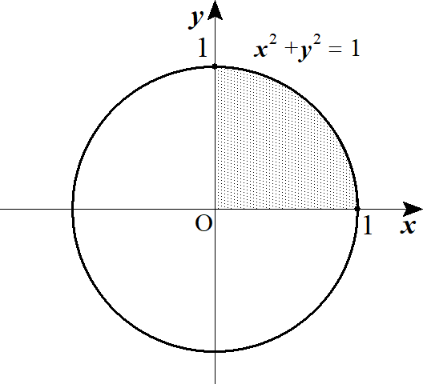
 |  |  |  |  |  |  |  |  |  |  |  |  |  |  |  |  |  |  |  |  |  |  |  |  |  |  |  |  |  |  |  | ◎ |  |  |  |  | は円の一部
４ |  |  | (１) |  |  |  |  |  |  |  |  |  |  |  |  |  |  |  |  |  | とおくと |  |  |  |  |  |  |  |  |  |  |  |  |  |  |  |  |  |  |  |  |  |  |  |  |  |  | \int_0^1 \sqrt{1-x^2} dx |  |  |  |  |  |  |  |  |  | y=\sqrt{1-x^2}

 |  |  |  |  |  |  |  |  |  |  |  |  |  |  |  |  |  |  |  |  | かつ |  |  |  |  |  |  |  |  |  |  |  |  |  |  |  |  |  |  |  |  |  |  |  |  |  |  | =1^2\cdot \pi\cdot \frac{90^\circ}{360^\circ}=\frac{\pi}{\ 4\ } |  |  |  |  |  |  |  |  |  |  |  |  |  |  |  |  |  |  |  |  |  |  | x^2+y^2=1

 |  |  |  |  |  |  |  |  |  |  |  |  |  |  |  |  |  |  |  |  | かつ |  |  |  |  |  |  |  |  |  |  |  |  |  |  |  |  |  |  |  |  |  |  |  |  |  |  | -1\leqq x\leqq 1

 |  |  |  |  |  |  |  |  |  |  |  |  |  |  |  | 積分区間から |  |  |  |  |  |  |  |  |  |  |  |  |  |  |  |  |  |  |  |  |  |  |  |  |  |  |  |  |  |  |  | 0\leqq x\leqq 1

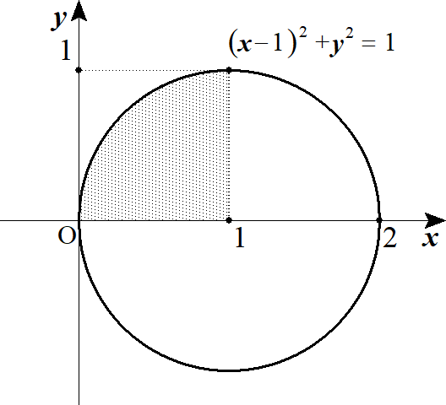
 |  |  | (２) |  |  |  |  |  |  |  |  |  |  |  |  |  |  |  |  |  |  | とおくと |  |  |  |  |  |  |  |  |  |  |  |  |  |  |  |  |  |  |  |  |  |  |  |  |  | \int_0^1 \sqrt{2x-x^2}dx |  |  |  |  |  |  |  |  | y=\sqrt{2x-x^2}

 |  |  |  |  |  |  |  |  |  |  |  |  |  |  |  |  |  |  |  |  |  |  |  |  |  |  |  |  |  |  |  |  |  |  |  |  |  |  |  |  |  |  |  |  |  |  |  | =1^2\cdot \pi\cdot\frac{90^\circ}{360^\circ}=\frac{\pi}{\ 4\ } |  |  |  |  |  |  |  |  |  |  |  |  |  |  |  |  |  |  |  |  |  |  | x^2-2x+y^2=0

 |  |  |  |  |  |  |  |  |  |  |  |  |  |  |  |  |  |  |  |  |  |  | かつ |  |  |  |  |  |  |  |  |  |  |  |  |  |  |  |  |  |  |  |  |  |  |  |  | (x-1)^2+y^2=1 |  |  |  |  | y\geqq 0

 |  |  |  |  |  |  |  |  |  |  |  |  |  |  |  |  |  |  |  |  |  |  | かつ |  |  |  |  |  |  |  |  |  |  |  |  |  |  |  |  |  |  |  |  |  |  |  |  | 0\leqq x\leqq 2

 |  |  |  |  |  |  |  |  |  |  |  |  |  |  |  | 積分区間から |  |  |  |  |  |  |  |  |  |  |  |  |  |  |  |  |  |  |  |  |  |  |  |  |  |  |  |  |  |  |  | 0\leqq x\leqq 1

５ |  |  | (１) |  |  |  |  |  |  |  | ･･･① |  |  |  |  |  |  |  |  |  |  |  |  |  |  |  |  |  |  |  |  | ◎ |  |  |  | では |  |  |  |  |  |  |  |  |  |  |  | \int_0^1 \frac{1}{\sqrt{4-x^2\,}}dx
 |  |  |  |  |  |  |  |  |  |  |  |  |  |  |  |  |  |  |  |  |  |  |  |  |  |  |  |  |  |  |  |  |  |  |  |  | とおく(暗記事項)
 |  |  |  |  |  |  |  |  |  | とおく。 |  |  |  |  |  |  |  |  |  |  |  |  |  |  |  |  |  |  |  |  |  |  |  |  |  |  |  |  |  |  |  |  |  |  |  |  |  | x=2\sin\theta

 |  |  |  |  |  |  |  |  |  |  |  |  |  |  |  |  |  |  |  |  |  |  |  |  |  |  |  |  |  |  |  |  | 0 | → | 1 |  |  |  |  |  |  |  |  |  |  |  |  | \frac{dx}{d\theta}=2\cos\theta, |  |  |  |  |  |  |  |  |  |  |  | dx=2\cos\theta\,d\theta
 |  |  |  |  |  |  |  |  |  |  |  |  |  |  |  |  |  |  |  |  |  |  |  |  |  |  |  |  |  |  |  |  | 0 | →

 |  |  |  |  | ①＝ |  |  |  |  |  |  |  |  |  |  |  |  |  |  |  |  |  |  |  |  |  |  |  |  |  |  |  |  |  |  |  |  |  |  |  |  |  |  |  |  |  |  | \int_0^{\frac{\pi}{6}} \frac{1}{\sqrt{4-4\sin^2\theta}}\cdot 2\cos\theta\, d\theta=\int_0^{\frac{\pi}{6}} \frac{2\cos\theta}{2\cos\theta}d\theta=\left[\theta\right]_0^{\frac{\pi}{6}}=\frac{\pi}{\ 6\ }

 |  |  | (２) |  |  |  |  |  |  |  | ･･･① |  |  |  |  |  |  |  |  |  |  |  |  |  |  |  |  |  |  |  |  | ◎ |  |  |  | では |  |  |  |  |  |  |  |  |  |  |  | \int_0^1 \frac{1}{3+x^2}dx
 |  |  |  |  |  |  |  |  |  |  |  |  |  |  |  |  |  |  |  |  |  |  |  |  |  |  |  |  |  |  |  |  |  |  |  |  | とおく(暗記事項)
 |  |  |  |  |  |  |  |  |  |  | とおく。 |  |  |  |  |  |  |  |  |  |  |  |  |  |  |  |  |  |  |  |  |  |  |  |  |  |  |  |  |  |  |  |  |  |  |  |  | x=\sqrt{3}\tan\theta
 |  |  |  |  |  |  |  |  |  |  |  |  |  |  |  |  |  |  |  |  |  |  |  |  |  |  |  |  |  |  |  |  | 0 | → | 1
 |  |  |  |  |  |  |  |  |  |  |  |  |  |  |  |  |  |  |  |  |  |  |  |  |  |  |  |  |  |  |  |  | 0 | → |  |  |  |  |  |  |  |  |  |  |  |  |  | \frac{dx}{d\theta}=\frac{\sqrt{3}}{\cos^2\theta}, |  |  |  |  |  |  |  |  |  |  |  |  |  |  |  |  |  | dx=\frac{\sqrt{3}}{\cos^2\theta}d\theta

 |  |  |  |  | ①＝ |  |  |  |  |  |  |  |  |  |  |  |  |  |  |  |  |  |  |  |  |  |  |  |  |  |  |  |  |  |  |  |  |  |  |  |  |  |  |  |  |  |  | \int_0^{\frac{\pi}{6}} \frac{1}{3+3\tan^2\theta}\cdot \frac{\sqrt{3}}{\cos^2\theta}d\theta=\frac{\sqrt{3}}{3}\int_0^{\frac{\pi}{6}}\frac{1}{1+\tan^2\theta}\cdot \frac{1}{\cos^2\theta}d\theta

 |  |  |  |  |  |  |  |  |  |  |  |  |  |  |  |  |  |  |  |  |  |  |  |  |  |  |  |  |  |  |  |  |  |  |  |  |  |  |  |  |  |  |  |  |  |  |  | =\frac{\sqrt{3}}{3}\left[\theta\right]_0^{\frac{\pi}{6}}=\frac{\sqrt{3}}{18}\pi

 |  |  | (３) |  |  |  |  |  |  |  | ･･･① |  |  |  |  |  |  |  |  |  |  |  |  |  |  |  |  |  |  |  |  |  |  |  |  |  |  |  |  |  |  |  |  |  |  |  |  | \int_1^2 \frac{x^3}{\left(x+2\right)^2}dx

 |  |  |  |  |  |  |  |  |  | とおく。 |  |  |  |  |  |  |  |  |  |  |  |  |  |  |  |  |  |  |  |  |  |  |  |  |  |  |  |  |  |  |  |  |  |  |  |  |  | x+2=t
 |  |  |  |  |  |  |  |  |  |  |  |  |  |  |  |  |  |  |  |  |  |  |  |  |  |  |  |  |  |  |  |  | 1 | → | 2 |  |  |  |  |  |  |  |  |  |  |  |  | dx=dt
 |  |  |  |  |  |  |  |  |  |  |  |  |  |  |  |  |  |  |  |  |  |  |  |  |  |  |  |  |  |  |  |  | 3 | → | 4
 |  |  |  |  | ①＝ |  |  |  |  |  |  |  |  |  |  |  |  |  |  |  |  |  |  |  |  |  |  |  |  |  |  |  |  |  |  |  |  |  |  |  |  |  |  |  |  |  |  | \int_3^4 \frac{\left(t-2\right)^3}{t^2}dt=\int_3^4 \left(t-6+\frac{12}{t}-8t^{-2}\right)dt

 |  |  |  |  |  |  |  |  |  |  |  |  |  |  |  |  |  |  |  |  |  |  |  |  |  |  |  |  |  |  |  |  |  |  |  |  |  |  |  |  |  |  |  |  |  |  |  | =\left[\frac{t^2}{2}-6t+12\log t+8t^{-1}\right]_3^4=-\frac{19}{6}+12\log\frac{4}{\ 3\ }

６ |  |  |  |  |  |  |  |  |  |  |  |  |  |  |  |  |  |  |  |  |  |  |  |  |  |  |  |  |  |  |  | ◎ | 部分積分法 |  |  |  |  |  |  |  |  |  |  |  |  |  |  | \int f(x)g(x)dx=F(x)g(x)-\int F(x)g'(x)dx

 |  |  |  |  |  |  |  |  |  |  | ： | 積分される･･･ |  |  |  |  |  |  |  |  |  |  |  |  |  |  |  |  |  |  |  |  |  |  |  |  |  |  |  |  |  |  |  |  |  |  |  | f(x) |  | e^x,\ \sin x,\ \cos x

 |  |  |  |  |  |  |  |  |  |  | ： | 微分される･･･ |  |  |  |  |  |  |  |  |  |  |  | ( |  | と |  |  |  | の両方を含んでいたら |  |  |  |  |  |  |  |  |  | が微分に廻る) |  |  |  |  |  |  |  | g(x) |  | x^n,\ \log x

 |  |  | (１) |  |  |  |  |  |  |  |  |  |  |  |  |  |  |  |  |  |  |  |  |  |  |  |  |  |  |  |  |  |  |  |  |  |  |  |  |  |  |  |  |  |  |  |  | \int_0^\pi x^2\cos x dx=\left[x^2\sin x\right]_0^\pi-\int_0^\pi 2x\sin x dx

 |  |  |  |  |  |  |  |  |  |  |  |  |  |  |  |  |  |  |  |  |  |  |  |  |  |  |  |  |  |  |  |  |  |  |  |  |  |  |  |  |  |  |  |  |  |  |  | =0-\left\{\left[2x(-\cos x)\right]_0^\pi-\int_0^\pi (-2\cos x)dx\right\}

 |  |  |  |  |  |  |  |  |  |  |  |  |  |  |  |  |  |  |  |  |  |  |  |  |  |  |  |  |  |  |  |  |  |  |  |  |  |  |  |  |  |  |  |  |  |  |  | =-2\pi-\int_0^\pi 2\cos x dx=-2\pi-2\left[\sin x\right]_0^\pi=-2\pi

 |  |  |  |  |  |  |  |  |  |  |  |  |  |  |  |  |  |  |  |  |  |  |  |  |  |  |  |  |  |  |  | ◎ | (参考) |  |  | ＵＳＡ式部分積分法
 |  |  |  |  |  |  |  |  |  |  |  |  |  |  |  |  |  |  |  |  |  |  |  |  |  |  |  |  |  |  |  |  | 整式・ |  |  |  |  |  |  |  |  |  | 整式 |  |  | に有効

 |  | 再 | (１) |  |  |  |  |  |  |  |  |  |  |  |  |  |  |  |  |  |  |  |  |  |  |  |  |  |  |  |  | 微分 |  |  | 積分 |  |  |  |  |  |  |  |  |  |  |  |  | \int_0^\pi x^2\cos x dx=\left[x^2\sin x+2x\cos x-2\sin x\right]_0^\pi=-2\pi

 |  |  |  |  |  |  |  |  |  |  |  |  |  |  |  |  |  |  |  |  |  |  |  |  |  |  |  |  |  |  |  |  |  |  |  |  |  |  |  | ＋ |  | 線はかけ算
 |  |  |  |  |  |  |  |  |  |  |  |  |  |  |  |  |  |  |  |  |  |  |  |  |  |  |  |  |  |  |  |  |  |  |  |  |  |  |  | －
 |  |  |  |  |  |  |  |  |  |  |  |  |  |  |  |  |  |  |  |  |  |  |  |  |  |  |  |  |  |  |  |  |  |  |  |  |  |  |  | ＋

 |  |  | (２) |  |  |  |  |  |  |  |  |  |  |  |  |  |  |  |  |  |  |  |  |  |  |  |  |  |  |  |  | 微分 |  |  | 積分 |  |  |  |  |  |  |  |  |  |  |  |  | \int_0^\pi x^2\sin 2x dx=\left[-\frac{x^2\cos 2x}{2}+\frac{2x\sin 2x}{4}+\frac{2\cos 2x}{8}\right]_0^\pi=-\frac{\pi^2}{2}

 |  |  |  |  |  |  |  |  |  |  |  |  |  |  |  |  |  |  |  |  |  |  |  |  |  |  |  |  |  |  |  |  |  |  |  |  |  |  |  | ＋

 |  |  |  |  |  |  |  |  |  |  |  |  |  |  |  |  |  |  |  |  |  |  |  |  |  |  |  |  |  |  |  |  |  |  |  |  |  |  |  | －

 |  |  |  |  |  |  |  |  |  |  |  |  |  |  |  |  |  |  |  |  |  |  |  |  |  |  |  |  |  |  |  |  |  |  |  |  |  |  |  | ＋

 |  |  | (３) |  |  |  |  |  |  |  |  |  |  |  |  |  |  |  |  |  |  |  |  |  |  |  |  |  |  |  |  | 微分 |  |  | 積分 |  |  |  |  |  |  |  |  |  |  |  |  | \int_0^1 x^3e^{-x}dx=\left[-x^3e^{-x}-3x^2e^{-x}-6xe^{-x}-6e^{-x}\right]_0^1=-\frac{16}{e}+6

 |  |  |  |  |  |  |  |  |  |  |  |  |  |  |  |  |  |  |  |  |  |  |  |  |  |  |  |  |  |  |  |  |  |  |  |  |  |  | ＋
 |  |  |  |  |  |  |  |  |  |  |  |  |  |  |  |  |  |  |  |  |  |  |  |  |  |  |  |  |  |  |  |  |  |  |  |  |  |  | －
 |  |  |  |  |  |  |  |  |  |  |  |  |  |  |  |  |  |  |  |  |  |  |  |  |  |  |  |  |  |  |  |  |  |  |  |  |  |  | ＋
 |  |  |  |  |  |  |  |  |  |  |  |  |  |  |  |  |  |  |  |  |  |  |  |  |  |  |  |  |  |  |  |  |  |  |  |  |  |  | －

 |  |  |  |  |  |  |  |  |  |  |  |  |  |  |  |  |  |  |  |  |  |  |  |  |  |  |  |  |  |  |  | ◎ | (参考) |  |  | 瞬間部分積分法
 |  |  |  |  |  |  |  |  |  |  |  |  |  |  |  |  |  |  |  |  |  |  |  |  |  |  |  |  |  |  |  |  | 整式・ |  |  |  |  |  |  |  | に有効

 |  |  |  |  |  |  |  |  |  |  |  |  |  |  |  |  |  |  |  |  |  |  |  |  |  |  |  |  |  |  |  |  | ※ |  |  |  |  |  | には通用しない。

 | 再々 |  | (１)
 |  |  |  |  |  |  |  |  |  |  | 積 微 微 微 微

 |  |  |  |  |  |  |  |  |  |  |  |  |  |  |  |  |  |  |  |  |  |  |  |  |  |  |  |  |  |  |  | ◎ | (参考) |  |  | 整式・ |  |  |  | の部分積分法
 |  |  |  |  |  |  |  |  |  |  |  |  |  |  |  |  |  |  |  |  |  |  |  |  |  |  |  |  |  |  |  |  |  |  |  |  |  |  |  |  |  |  |  |  |  |  |  | \int f(x)e^{ax}dx=\left(\frac{f}{\ a\ }-\frac{f'}{\ a^2\ }+\frac{f''}{\ a^3\ }-\frac{f'''}{\ a^4\ }+\cdots\right)e^{ax}+C

 |  |  |  |  |  |  |  |  | １゜ |  |  |  | のとき |  |  |  |  |  |  |  |  |  |  |  |  |  |  |  |  |  |  |  |  |  |  |  |  |  |  |  |  |  |  |  |  |  |  | a=1
 |  |  |  |  |  |  |  |  |  |  |  |  |  |  |  |  |  |  |  |  |  |  |  |  |  |  |  |  |  |  |  |  |  |  |  |  |  |  |  |  |  |  |  |  |  |  |  | \int f(x)e^x dx=\left(f-f'+f''-f'''+\cdots\right)e^x+C

 |  |  |  |  |  |  |  |  | ２゜ |  |  |  |  | のとき |  |  |  |  |  |  |  |  |  |  |  |  |  |  |  |  |  |  |  |  |  |  |  |  |  |  |  |  |  |  |  |  |  | a=-1
 |  |  |  |  |  |  |  |  |  |  |  |  |  |  |  |  |  |  |  |  |  |  |  |  |  |  |  |  |  |  |  |  |  |  |  |  |  |  |  |  |  |  |  |  |  |  |  | \int f(x)e^{-x}dx=-\left(f+f''+f'''+\cdots\right)e^{-x}+C

 |  | 再 | (３) |  |  |  |  |  |  |  |  |  |  |  |  |  |  |  |  |  |  |  |  |  |  |  |  |  |  |  |  |  |  |  |  |  |  |  |  |  |  |  |  |  |  |  |  | \int_0^1 x^3e^{-x}dx=\left[-\left(x^3+3x^2+6x+6\right)e^{-x}\right]_0^1=-\frac{16}{e}+6

 |  |  | (４) |  |  |  |  |  |  |  |  |  |  |  |  |  |  |  |  |  |  |  |  |  |  |  |  |  |  |  |  |  |  |  |  |  |  |  |  |  |  |  |  |  |  |  |  | \int_0^1\left(x^2-2x+3\right)e^x dx=\left[\left\{\left(x^2-2x+3\right)-(2x-2)+2\right\}e^x\right]_0^1

 |  |  |  |  |  |  |  |  |  |  |  |  |  |  |  |  |  |  |  |  |  |  |  |  |  |  |  |  |  |  |  |  |  |  |  |  |  |  |  |  |  |  |  |  |  |  |  | =\left[\left(x^2-4x+7\right)e^x\right]_0^1=4e-7

 |  |  | (５) |  |  |  |  |  |  | ･･･① |  |  |  |  |  |  |  |  |  |  |  |  |  |  |  |  |  |  |  |  |  |  |  |  |  |  |  |  |  |  |  |  |  |  |  |  |  | \int_1^e x\log x dx

 |  |  |  |  |  |  |  |  | とおく。 |  |  |  |  |  |  |  |  |  |  |  |  |  |  |  |  |  |  |  |  |  |  |  |  |  |  |  |  |  |  |  |  |  |  |  |  |  |  | \log x=t
 |  |  |  |  |  |  |  |  |  |  |  |  |  |  |  |  |  |  |  |  |  |  |  |  |  |  |  |  |  |  |  |  | 1 | → |  |  |  |  |  |  |  |  |  |  |  |  |  | x=e^t,
 |  |  |  |  |  |  |  |  |  |  |  |  |  |  |  |  |  |  |  |  |  |  |  |  |  |  |  |  |  |  |  |  | 0 | → | 1
 |  |  |  |  | ①＝ |  |  |  |  |  |  |  |  |  |  |  |  |  |  |  |  |  |  |  |  |  |  |  |  |  |  |  |  |  |  |  |  |  |  |  |  |  |  |  |  |  |  | \int_0^1 e^tt e^t dt=\int_0^1 te^{2t}dt=\left[\left(\frac{t}{\ 2\ }-\frac{1}{\ 4\ }\right)e^{2t}\right]_0^1=\frac{e^2}{\ 4\ }+\frac{1}{\ 4\ }

７ |  |  | (１) |  |  |  |  |  |  |  |  |  |  |  |  |  |  |  |  |  |  |  |  |  |  |  |  |  |  |  |  |  |  | より |  |  |  |  |  |  |  |  |  |  |  |  |  | \int_0^{2\pi} \sqrt{1+\cos x\,} dx |  |  |  |  |  |  |  |  |  |  |  |  | \cos^2\theta=\frac{1+\cos 2\theta}{2}

 |  |  |  |  |  |  |  |  |  |  |  |  |  |  |  |  |  |  |  |  |  |  |  |  |  |  |  |  |  |  |  |  |  |  |  |  |  |  | とおくと |  |  |  |  |  |  | から |  |  |  |  |  |  |  |  |  |  |  |  |  |  | 1+\cos 2\theta=2\cos^2 \theta, |  |  |  |  |  |  |  |  |  |  |  | 2\theta=x |  |  | \theta=\frac{x}{\ 2\ }
 |  |  |  |  |  |  |  |  |  |  |  |  |  |  |  |  |  |  |  |  |  |  |  |  |  |  |  |  |  |  |  |  |  |  |  |  |  |  |  |  |  |  |  |  |  |  |  | =\int_0^{2\pi} \sqrt{2\cos^2\frac{x}{\ 2\ }}dx=\sqrt{2}\int_0^{2\pi} \left|\cos\frac{x}{\ 2\ }\right|dx
 |  |  |  |  |  |  |  |  |  |  |  |  |  |  |  |  |  |  |  |  |  |  |  |  |  |  |  |  |  |  |  |  |  |  |  |  |  |  |  |  |  |  |  |  |  |  |  |  |  |  |  |  |  |  |  |  |  |  |  |  | 1+\cos x=2\cos^2 \frac{x}{\ 2\ }

 |  |  |  |  |  |  |  |  |  |  |  |  |  |  |  |  |  |  |  |  |  |  |  |  |  |  |  |  |  |  |  | ◎ |  |  |  | は半角の公式の分子を利用 |  |  |  |  |  |  |  |  |  |  |  | =\sqrt{2}\left\{\int_0^\pi \cos\frac{x}{\ 2\ }dx+\int_\pi^{2\pi}-\cos\frac{x}{\ 2\ }dx\right\}

 |  |  |  |  |  |  |  |  |  |  |  |  |  |  |  |  |  |  |  |  |  |  |  |  |  |  |  |  |  |  |  |  |  |  |  |  |  |  |  |  |  |  |  |  |  |  |  | =\sqrt{2}\left\{\int_0^\pi \cos\frac{x}{\ 2\ }dx+\int_{2\pi}^\pi \cos\frac{x}{\ 2\ }dx\right\}

 |  |  |  |  |  |  |  |  |  |  |  |  |  |  |  |  |  |  |  |  |  |  |  |  |  |  |  |  |  |  |  |  |  |  |  |  |  |  |  |  |  |  |  |  |  |  |  | =\sqrt{2}\left\{\left[\frac{\sin\frac{x}{\ 2\ }}{\frac{1}{\ 2\ }}\right]_0^\pi+\left[\frac{\sin\frac{x}{\ 2\ }}{\frac{1}{\ 2\ }}\right]_{2\pi}^\pi\right\}=4\sqrt{2}

 |  |  | (２) |  |  |  |  |  |  |  |  |  |  |  |  |  |  |  |  |  |  |  |  |  |  |  |  |  |  |  |  |  |  |  |  |  |  |  |  |  |  |  |  |  |  |  |  | \int_0^\pi \sin 3x\sin 2xdx |  |  |  |  |  |  |  |  |  |  |  |  | \cos(\alpha+\beta)=\cos\alpha\cos\beta-\sin\alpha\sin\beta
 |  |  |  |  |  |  |  |  |  |  |  |  |  |  |  |  |  |  |  |  |  |  |  |  | －） |  |  |  |  |  |  |  |  |  |  |  |  |  |  |  |  |  |  |  |  |  |  |  |  |  |  |  |  |  |  |  |  |  |  |  | \cos(\alpha-\beta)=\cos\alpha\cos\beta+\sin\alpha\sin\beta
 |  |  |  |  |  |  |  |  |  |  |  |  |  |  |  |  |  |  |  |  |  |  |  |  |  |  |  |  |  |  |  |  |  |  |  |  |  |  |  |  |  |  |  |  |  |  |  |  |  |  |  |  |  |  |  |  |  |  |  |  | \cos(\alpha+\beta)-\cos(\alpha-\beta)=-2\sin\alpha\sin\beta
 |  |  |  |  |  |  |  |  |  |  |  |  |  |  |  |  |  |  |  |  |  |  |  |  |  |  |  |  |  |  |  |  |  |  |  |  |  |  |  |  |  |  |  |  |  |  |  | =\int_0^\pi -\frac{1}{\ 2\ }\left(\cos 5x-\cos x\right)dx
 |  |  |  |  |  |  |  |  |  |  |  |  |  |  |  |  |  |  |  |  |  |  |  |  |  |  | (∴) |  |  |  |  |  |  |  |  |  |  |  |  |  |  |  |  |  |  |  |  |  |  |  |  |  |  |  |  |  |  |  |  |  | \sin\alpha\sin\beta=-\frac{1}{\ 2\ }\left\{\cos(\alpha+\beta)-\cos(\alpha-\beta)\right\}

 |  |  |  |  |  |  |  |  |  |  |  |  |  |  |  |  |  |  |  |  |  |  |  |  |  |  |  |  |  |  |  |  |  |  |  |  |  |  |  |  |  |  |  |  |  |  |  | =-\frac{1}{\ 2\ }\left[\frac{\sin 5x}{5}-\sin x\right]_0^\pi=0

 |  |  | (３) |  |  |  |  |  |  |  |  |  |  |  |  |  |  |  |  |  |  |  |  |  |  |  |  |  |  |  |  |  |  |  |  |  |  |  |  |  |  |  |  |  |  |  |  | \int_0^\pi \sin 5x\cos 3x dx |  |  |  |  |  |  |  |  |  |  |  |  | \sin(\alpha+\beta)=\sin\alpha\cos\beta+\cos\alpha\sin\beta
 |  |  |  |  |  |  |  |  |  |  |  |  |  |  |  |  |  |  |  |  |  |  |  |  | ＋） |  |  |  |  |  |  |  |  |  |  |  |  |  |  |  |  |  |  |  |  |  |  |  |  |  |  |  |  |  |  |  |  |  |  |  | \sin(\alpha-\beta)=\sin\alpha\cos\beta-\cos\alpha\sin\beta
 |  |  |  |  |  |  |  |  |  |  |  |  |  |  |  |  |  |  |  |  |  |  |  |  |  |  |  |  |  |  |  |  |  |  |  |  |  |  |  |  |  |  |  |  |  |  |  |  |  |  |  |  |  |  |  |  |  |  |  |  | \sin(\alpha+\beta)+\sin(\alpha-\beta)=2\sin\alpha\cos\beta
 |  |  |  |  |  |  |  |  |  |  |  |  |  |  |  |  |  |  |  |  |  |  |  |  |  |  |  |  |  |  |  |  |  |  |  |  |  |  |  |  |  |  |  |  |  |  |  | =\int_0^\pi \frac{1}{\ 2\ }\left(\sin 8x+\sin 2x\right)dx
 |  |  |  |  |  |  |  |  |  |  |  |  |  |  |  |  |  |  |  |  |  |  |  |  |  |  | (∴) |  |  |  |  |  |  |  |  |  |  |  |  |  |  |  |  |  |  |  |  |  |  |  |  |  |  |  |  |  |  |  |  |  | \sin\alpha\cos\beta=\frac{1}{\ 2\ }\left\{\sin(\alpha+\beta)+\sin(\alpha-\beta)\right\}

 |  |  |  |  |  |  |  |  |  |  |  |  |  |  |  |  |  |  |  |  |  |  |  |  |  |  |  |  |  |  |  |  |  |  |  |  |  |  |  |  |  |  |  |  |  |  |  | =\frac{1}{\ 2\ }\left[-\frac{\cos 8x}{8}-\frac{\cos 2x}{2}\right]_0^\pi=0

 |  |  | (４) |  |  |  |  |  |  |  |  |  |  |  |  |  |  |  |  |  |  |  |  |  |  |  |  |  |  |  |  |  |  |  |  |  |  |  |  |  |  |  |  |  |  |  |  | \int_0^\pi e^x\sin xdx |  |  |  |  |  |  |  |  |  |  |  |  | \left(e^x\sin x\right)'=e^x\sin x+e^x\cos x
 |  |  |  |  |  |  |  |  |  |  |  |  |  |  |  |  |  |  |  |  |  |  |  |  | －） |  |  |  |  |  |  |  |  |  |  |  |  |  |  |  |  |  |  |  |  |  |  |  |  |  |  |  |  |  |  |  |  |  |  |  | \left(e^x\cos x\right)'=e^x\cos x-e^x\sin x
 |  |  |  |  |  |  |  |  |  |  |  |  |  |  |  |  |  |  |  |  |  |  |  |  |  |  |  |  |  |  |  |  |  |  |  |  |  |  |  |  |  |  |  |  |  |  |  |  |  |  |  |  |  |  |  |  |  |  |  |  | \left(e^x\sin x\right)'-\left(e^x\cos x\right)'=2e^x\sin x
 |  |  |  |  |  |  |  |  |  |  |  |  |  |  |  |  |  |  |  |  |  |  |  |  |  |  |  |  |  |  |  |  |  |  |  |  |  |  |  |  |  |  |  |  |  |  |  | =\frac{1}{\ 2\ }\left[e^x(\sin x-\cos x)\right]_0^\pi=\frac{1}{\ 2\ }\left(e^\pi+1\right)
 |  |  |  |  |  |  |  |  |  |  |  |  |  |  |  |  |  |  |  |  |  |  |  |  |  |  | (∴) |  |  |  |  |  |  |  |  |  |  |  |  |  |  |  |  |  |  |  |  |  |  |  |  |  |  |  |  |  |  |  |  |  | e^x\sin x=\frac{1}{\ 2\ }\left\{\left(e^x\sin x\right)'-\left(e^x\cos x\right)'\right\}

 |  |  |  |  |  |  |  |  |  |  |  |  |  |  |  |  |  |  |  |  |  |  |  |  |  |  | (∴) |  |  |  |  |  |  |  |  |  |  |  |  |  |  |  |  |  |  |  |  |  |  |  |  |  |  |  |  |  |  |  |  |  | \int e^x\sin x=\frac{1}{\ 2\ }\left(e^x\sin x-e^x\cos x\right)

 |  |  | (５) |  |  |  |  |  |  |  |  |  |  |  |  |  |  |  |  |  |  |  |  |  |  |  |  |  |  |  |  |  |  |  |  |  |  |  |  |  |  |  |  |  |  |  |  | \int_1^2 \frac{1}{x(x+1)}dx=\int_1^2\left(\frac{1}{\ x\ }-\frac{1}{x+1}\right)dx=\left[\log x-\log(x+1)\right]_1^2=\log\frac{4}{\ 3\ }

 |  |  |  | ４． |  | 定積分と面積

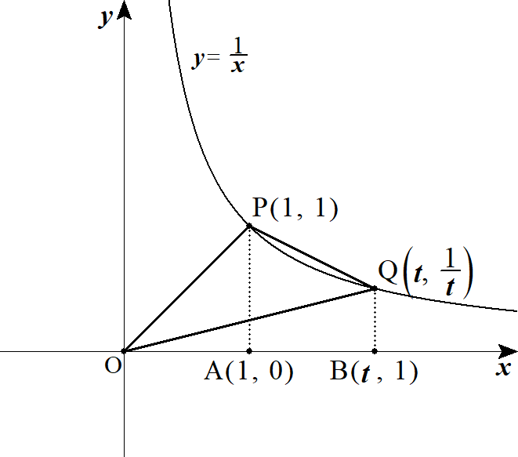
１ |  |  |  |  |  |  |  |  |  |  |  |  |  |  |  |  |  |  |  |  |  |  |  |  |  |  |  |  |  |  |  |  |  |  |  |  |  |  |  |  |  |  |  |  |  |  |  | a(t)=\frac{1}{\ 2\ }\left|\frac{1}{\ t\ }-t\right|=\frac{t^2-1}{2t}\ \ \ (t>1)

 |  |  |  |  |  |  |  |  |  | 曲線図形 |  |  |  |  |  |  |  |  |  |  |  |  |  |  |  |  |  |  |  |  |  |  |  |  |  |  |  |  |  |  |  |  |  |  |  |  |  | b(t)=\triangle OPA+ |  |  |  |  |  |  |  | PABQ-\triangle OQB

 |  |  |  |  |  |  |  |  |  |  |  |  |  |  |  |  |  |  |  |  |  |  |  |  |  |  |  |  |  |  |  |  |  |  |  |  |  |  |  |  |  |  |  |  |  |  |  | =\frac{1}{\ 2\ }\cdot 1\cdot 1+\int_1^{t} \frac{1}{\ x\ }dx-\frac{1}{\ 2\ }t\cdot \frac{1}{\ t\ }=\left[\log x\right]_1^t=\log t

 |  |  |  |  | よって

 |  |  |  |  |  |  |  |  |  |  |  |  |  |  |  |  |  |  |  |  |  |  |  |  |  |  |  |  |  |  |  | ◎ | 直線 or 扇形を含む面積はパズルせよ |  |  |  |  |  |  |  |  |  |  |  |  |  |  | c(t)=\frac{b(t)}{\ a(t)\ }=\frac{2t\log t}{t^2-1}\ \ \ (t>1)

 |  |  |  |  |  |  |  |  |  |  |  |  |  |  |  |  |  |  |  |  |  |  |  |  |  |  |  |  |  |  |  |  |  |  |  |  |  |  |  |  |  |  |  |  |  |  |  | c'(t)=\frac{2\left\{\left(\log t+1\right)\left(t^2-1\right)-t\log t\cdot 2t\right\}}{\left(t^2-1\right)^2}=\frac{2\left\{-\left(t^2+1\right)\log t+t^2-1\right\}}{\left(t^2-1\right)^2}

 |  |  |  |  |  |  |  |  |  |  |  |  |  |  |  |  |  |  |  |  |  |  |  |  |  |  |  |  |  |  |  | ◎ |  | のみを括り出せ
 |  |  |  |  |  |  |  |  |  |  |  |  |  |  |  |  |  |  |  |  |  |  |  |  |  |  |  |  |  |  |  |  |  |  |  |  |  |  |  |  |  |  |  |  |  |  |  | =\frac{2\left(t^2+1\right)}{\left(t^2-1\right)^2}\left(-\log t+\frac{t^2-1}{t^2+1}\right)

 |  |  |  |  |  | の符号に影響するのは |  |  |  |  |  |  |  |  |  |  |  |  |  | であるので |  |  |  |  |  |  |  |  |  |  |  |  | とおくと |  |  |  |  |  |  |  |  |  |  |  |  |  |  | c'(t) |  | -\log t+\frac{t^2-1}{t^2+1} |  |  |  |  |  |  |  |  |  |  |  | g(t)=-\log t+\frac{t^2-1}{t^2+1}

 |  |  |  |  |  |  |  |  |  |  |  |  |  |  |  |  |  |  |  |  |  |  |  |  |  |  |  |  |  |  |  | ◎ | 分数式は帯分数に直せ |  |  |  |  |  |  |  |  |  |  |  |  |  |  | g(t)=-\log t+1-\frac{2}{t^2+1}

 |  |  |  |  |  |  |  |  |  |  |  |  |  |  |  |  |  |  |  |  |  |  |  |  |  |  |  |  |  |  |  |  |  |  | 1 |  | …
 |  |  |  |  |  |  |  |  |  |  |  |  |  |  |  |  |  |  |  |  |  |  |  |  |  |  |  |  |  |  |  |  |  |  |  |  |  |  |  |  |  |  |  |  |  |  |  | g'(t)=-\frac{1}{\ t\ }+\frac{4t}{\left(t^2+1\right)^2}=\frac{-\left(t^2+1\right)^2+4t^2}{t\left(t^2+1\right)^2}=\frac{-\left(t^2-1\right)^2}{t\left(t^2+1\right)^2}<0
 |  |  |  |  |  |  |  |  |  |  |  |  |  |  |  |  |  |  |  |  |  |  |  |  |  |  |  |  |  |  |  |  |  |  |  |  | －

 |  |  |  |  | よって |  |  |  |  | において |  |  |  |  |  |  |  |  |  |  |  |  |  |  |  |  |  |  |  |  |  |  |  |  | 0 |  |  |  |  |  |  |  |  |  |  |  |  | t>1 |  | g(t)<0

 |  |  |  |  | (∴) |  |  |  | において |  |  |  |  |  |  |  |  |  |  |  |  |  |  |  |  |  |  |  |  |  |  |  |  |  |  |  |  |  |  |  |  |  |  |  |  |  |  | t>1 |  | c'(t)<0

 |  |  |  |  | (∴) |  |  | は |  |  |  | において減少する |  |  |  |  |  |  |  |  |  |  |  |  |  |  |  |  |  |  |  |  |  |  |  |  |  |  |  |  |  |  |  |  |  |  |  | c(t) |  |  | t>1

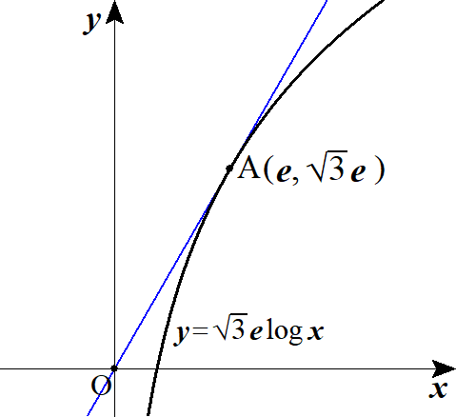
２ |  |  | (１) |  |  |  |  |  |  |  |  |  |  |  |  |  |  |  |  |  |  |  |  |  |  |  |  |  |  |  |  |  |  |  |  |  |  |  |  |  |  |  |  |  |  |  |  | y=\sqrt{3}e\log x

 |  |  |  |  |  |  |  |  |  | より |  |  |  |  |  |  |  |  |  |  |  |  |  |  |  |  |  |  |  |  |  |  |  |  |  |  |  |  |  |  |  |  |  |  |  |  |  | y'=\frac{\sqrt{3}e}{x}

 |  |  |  |  |  |  | における曲線 |  |  |  |  |  | の接線は |  |  |  |  |  |  |  |  |  |  |  |  |  |  |  |  |  |  |  |  |  |  |  |  |  |  |  |  |  |  |  |  |  |  | x=t

 |  |  |  |  |  |  |  |  |  |  |  |  |  |  |  |  |  | ･･･★ |  |  |  |  |  |  |  |  |  |  |  |  |  |  |  |  |  |  |  |  |  |  |  |  |  |  |  |  |  | y=\frac{\sqrt{3}e}{t}(x-t)+\sqrt{3}e\log t

 |  |  |  |  | ★が原点を通るとして |  |  |  |  |  |  |  |  |  | を代入すると |  |  |  |  |  |  |  |  |  |  |  |  |  |  |  |  |  |  |  |  |  |  |  |  |  |  |  |  |  |  |  |  | (0,\ 0)

 |  |  |  |  |  |  |  |  |  |  |  |  |  |  |  |  |  |  |  |  |  |  |  |  |  |  |  |  |  |  |  | ◎ | 接線・法線は 接点から始めよ!! |  |  |  |  |  |  |  |  |  |  |  |  |  |  | -\sqrt{3}e+\sqrt{3}e\log t=0, |  |  |  |  |  |  |  |  |  |  | \sqrt{3}e(\log t-1)=0,

 |  |  |  |  |  |  |  |  |  |  |  |  | (∴) |  |  |  |  |  |  |  |  |  |  |  |  |  |  |  |  |  |  |  |  | ( 2 次曲線の直交接線を除いて) |  |  |  |  |  |  |  |  |  |  |  |  |  | \log t=1 |  |  | t=e

 |  |  |  |  | ★に戻して
 |  |  |  |  |  |  |  |  |  |  |  |  |  |  |  |  |  |  |  |  |  |  |  |  |  |  |  |  |  |  |  |  |  |  |  |  |  |  |  |  |  |  |  |  |  |  |  | y=\sqrt{3}x

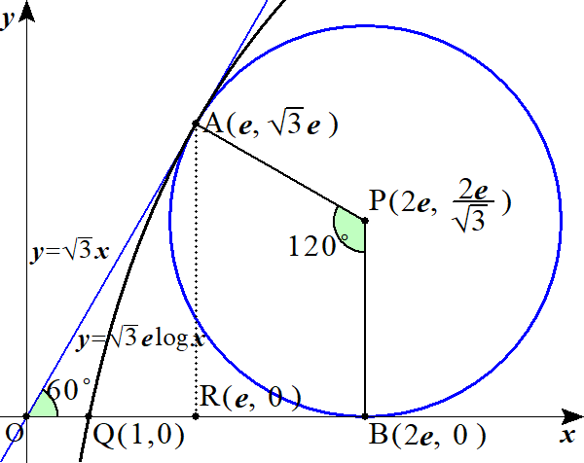
 |  |  |  |  |  |  |  |  |  |  |  |  |  |  |  |  |  |  |  |  |  |  |  |  |  |  |  |  |  |  |  | ◎ | 直線 or 扇形を含む面積はパズルせよ
 |  |  | (２) |  |  | 曲線図形 |  |  |  |  |  | ＋台形 |  |  |  |  | － 扇形 |  |  |  |  |  |  |  |  |  |  |  |  |  |  |  |  |  |  |  |  |  |  |  |  |  |  |  |  |  |  | S= | AQR |  |  |  | APBR |  |  |  | PAB

 |  |  |  |  |  |  |  |  |  |  |  |  |  |  |  |  |  |  |  |  |  |  |  |  |  |  |  |  |  |  |  |  |  |  |  |  |  |  |  |  |  |  |  |  |  |  |  | =\int_1^e\sqrt{3}e\log x dx+\frac{1}{\ 2\ }\left(\sqrt{3}e+\frac{2e}{\sqrt{3}}\right)e-\left(\frac{2e}{\sqrt{3}}\right)^2\pi\cdot \frac{120^\circ}{360^\circ}

 |  |  |  |  |  |  |  |  |  |  |  |  |  |  |  |  |  |  |  |  |  |  |  |  |  |  |  |  |  |  |  |  |  |  |  |  |  |  |  |  |  |  |  |  |  |  |  | =\sqrt{3}e\left[x\log x -x\right]_1^e+\frac{5\sqrt{3}}{6}e^2-\frac{4\pi}{9}e^2

 |  |  |  |  |  |  |  |  |  |  |  |  |  |  |  |  |  |  |  |  |  |  |  |  |  |  |  |  |  |  |  |  |  |  |  |  |  |  |  |  |  |  |  |  |  |  |  | =\sqrt{3}e+\left(\frac{5\sqrt{3}}{6}-\frac{4\pi}{9}\right)e^2

 |  |  |  |  |  |  |  |  |  |  |  |  |  |  |  |  |  |  |  |  |  |  |  |  |  |  |  |  |  |  |  | ◎ | 扇形の中心角は有名角と捉えて望め

３ |  |  |  |  |  |  |  |  |  |  |  |  |  |  |  |  |  |  |  |  |  |  |  |  |  |  |  |  |  |  |  |  |  |  |  |  |  |  |  |  |  |  |  |  |  |  |  | C_1:\ y=\sin x\ \ \ \left(0\leqq x<\frac{\pi}{\ 2\ }\right)

 |  |  |  |  |  |  |  |  |  |  |  |  |  |  |  |  |  |  |  |  |  |  |  |  |  |  |  |  |  |  |  |  |  |  |  |  |  |  |  |  |  |  |  |  |  |  |  | C_2:\ y=\cos x\ \ \ \left(0\leqq x<\frac{\pi}{\ 2\ }\right)

 |  |  |  |  |  |  |  |  |  |  |  |  |  |  |  |  |  |  |  |  |  |  |  |  |  |  |  |  |  |  |  |  |  |  |  |  |  |  |  |  |  |  |  |  |  |  |  | C_3:\ y=\tan x\ \ \ \left(0\leqq x<\frac{\pi}{\ 2\ }\right)

 |  |  | (１) |  |  | と |  | の共有点は |  |  |  |  |  |  |  |  |  |  |  |  |  |  |  |  |  |  |  |  |  |  |  |  |  |  |  |  |  |  |  |  |  |  |  |  |  |  |  | C_1 |  | C_2

 |  |  |  |  |  |  |  |  |  |  |  |  |  |  |  |  |  |  |  |  |  |  |  |  |  |  |  |  |  |  |  |  |  |  |  |  |  |  |  |  |  |  |  |  |  |  |  | \sin x=\cos x, |  |  |  |  |  | x=\frac{\pi}{\ 4\ }

 |  |  |  |  | その |  |  | 座標は |  |  |  |  |  |  |  |  |  |  |  |  |  |  |  |  |  |  |  |  |  |  |  |  |  |  |  |  |  |  |  |  |  |  |  |  |  |  |  | \sin\frac{\pi}{\ 4\ }=\frac{1}{\sqrt{2}}

 |  |  |  |  |  | と |  | の共有点は |  |  |  |  |  |  |  |  |  |  |  |  |  |  |  |  |  |  |  |  |  |  |  |  |  |  |  |  |  |  |  |  |  |  |  |  |  |  |  | C_2 |  | C_3

 |  |  |  |  |  |  |  |  |  |  |  |  |  |  |  |  |  |  | ･･･① |  |  |  |  |  |  |  |  |  |  |  |  |  |  |  |  |  |  |  |  |  |  |  |  |  |  |  |  | \cos x=\tan x, |  |  |  |  |  | \cos^2 x=\sin x

 |  |  |  |  |  |  |  |  |  |  |  |  |  |  |  |  |  |  |  |  |  |  |  |  |  |  |  |  |  |  |  |  |  |  |  |  |  |  |  |  |  |  |  |  |  |  |  | 1-\sin^2 x=\sin x, |  |  |  |  |  |  | \sin^2 x+\sin x -1=0

 |  |  |  |  |  |  |  |  |  |  |  |  |  |  |  |  |  |  | より |  |  |  |  |  |  |  |  |  |  |  |  |  |  |  |  |  |  |  |  |  |  |  |  |  |  |  |  | \sin x=\frac{-1\pm\sqrt{5}}{2}, |  |  |  |  |  |  |  |  |  |  |  | \sin x\geqq 0 |  |  |  |  |  |  | \sin x=\frac{-1+\sqrt{5}}{2}

 |  |  |  |  | これを満たす |  |  |  |  |  | を |  | とおく

 |  |  |  |  |  |  |  |  |  |  |  |  |  | と ①より |  |  |  |  |  |  |  |  |  |  |  |  |  |  |  | より |  |  |  |  |  |  |  |  |  |  |  |  |  |  |  |  |  | \sin\alpha=\frac{-1+\sqrt{5}}{2} |  |  |  |  |  |  |  |  |  |  |  | \cos^2 x=\frac{-1+\sqrt{5}}{2}, |  |  |  |  |  |  |  |  |  |  |  |  | \cos x>0 |  |  | \cos x=\sqrt{\frac{-1+\sqrt{5}}{2}}

 |  |  |  |  | よって |  |  |  | 座標は |  |  |  |  |  |  |  |  |  |  |  |  |  |  |  |  |  |  |  |  |  |  |  |  |  |  |  |  |  |  |  |  |  |  |  |  |  |  | \sqrt{\frac{-1+\sqrt{5}}{2}}

 |  |  |  |  |  | と |  | の共有点は |  |  |  |  |  |  |  |  |  |  |  |  |  |  |  |  |  |  |  |  |  |  |  |  |  |  |  |  |  |  |  |  |  |  |  |  |  |  |  | C_3 |  | C_1

 |  |  |  |  |  |  |  |  |  |  |  |  |  |  |  |  |  |  |  |  |  |  |  |  |  |  |  |  |  |  |  |  |  |  |  |  |  |  |  |  |  |  |  |  |  |  |  | \sin x=\tan x, |  |  |  |  |  | \sin x\cos x=\sin x, |  |  |  |  |  |  |  |  |  | \sin x(\cos x -1)=0

 |  |  |  |  | よって |  |  |  |  |  |  |  |  |  |  |  | (∴) |  |  |  |  |  |  |  |  |  |  |  |  |  |  |  |  |  |  |  |  |  |  |  |  |  |  |  |  |  |  | \cos x=1,\ \sin x=0 |  |  |  |  |  |  |  | x=0

 |  |  |  |  | その |  |  | 座標は

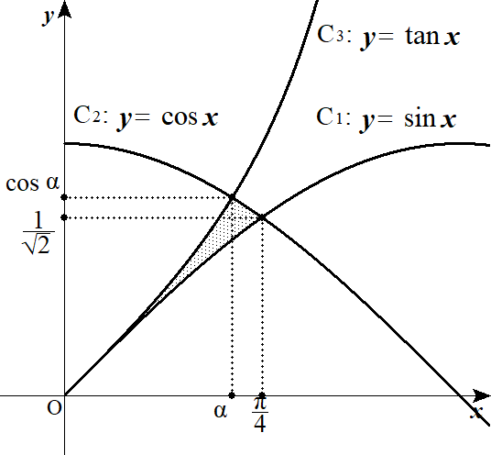
 |  |  | (２) |  | 求める面積 |  |  |  |  | は

 |  |  |  |  |  |  |  |  |  |  |  |  |  |  |  |  |  |  |  |  |  |  |  |  |  |  |  |  |  |  |  |  |  |  |  |  |  |  |  |  |  |  |  |  |  |  |  | S=\int_0^\alpha (\tan x-\sin x)dx+\int_\alpha^\frac{\pi}{4}(\cos x-\sin x)dx

 |  |  |  |  |  |  |  |  |  |  |  |  |  |  |  |  |  |  |  |  |  |  |  |  |  |  |  |  |  |  |  |  |  |  |  |  |  |  |  |  |  |  |  |  |  |  |  | =\left[-\log(\cos x)+\cos x\right]_0^\alpha+\left[\sin x+\cos x\right]_\alpha^\frac{\pi}{4}

 |  |  |  |  |  |  |  |  |  |  |  |  |  |  |  |  |  |  |  |  |  |  |  |  |  |  |  |  |  |  |  |  |  |  |  |  |  |  |  |  |  |  |  |  |  |  |  | =-\log(\cos\alpha)+\cos\alpha-1+\frac{1}{\sqrt{2}}+\frac{1}{\sqrt{2}}-\sin\alpha-\cos\alpha

 |  |  |  |  |  |  |  |  |  |  |  |  |  |  |  |  |  |  |  |  |  |  |  |  |  |  |  |  |  |  |  |  |  |  |  |  |  |  |  |  |  |  |  |  |  |  |  | =-\log\sqrt{\frac{-1+\sqrt{5}}{2}}-1+\sqrt{2}-\frac{-1+\sqrt{5}}{2}
 |  |  |  |  |  |  |  |  |  |  |  |  |  |  |  |  |  |  |  |  |  |  |  |  |  |  |  |  |  |  |  | ◎ | 分からない角は文字で置け

 |  |  |  |  |  |  |  |  |  |  |  |  |  |  |  |  |  |  |  |  |  |  |  |  |  |  |  |  |  |  |  | ◎ | 条件(角)を満たす三角比を用意し、後から代入 |  |  |  |  |  |  |  |  |  |  |  |  |  |  | =-\log\sqrt{\frac{-1+\sqrt{5}}{2}}+\sqrt{2}-\frac{1+\sqrt{5}}{2}

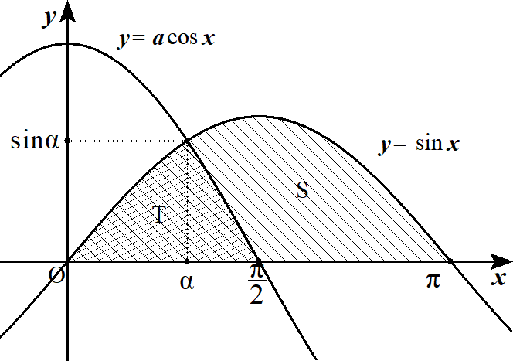
４ |  |  |  |  |  |  |  |  |  |  |  |  |  |  |  |  |  |  |  |  |  |  |  |  |  |  |  |  |  |  |  |  |  |  |  |  |  |  |  |  |  |  |  |  |  |  |  | S=\int_0^\pi \sin x dx=\left[-\cos x\right]_0^\pi=2

 |  |  |  |  |  |  |  |  |  |  |  |  |  |  |  |  |  |  |  |  |  |  |  |  |  |  |  |  |  |  |  |  |  |  |  |  |  |  |  |  |  |  |  |  |  |  |  | T=\int_0^\alpha \sin x dx+\int_\alpha^{\frac{\pi}{2}} a\cos x dx

 |  |  |  |  |  |  |  |  |  |  |  |  |  |  |  |  |  |  |  |  |  |  |  |  |  |  |  |  |  |  |  |  |  |  |  |  |  |  |  |  |  |  |  |  |  |  |  | =\left[-\cos x\right]_0^\alpha +\left[a\sin x\right]_\alpha^{\frac{\pi}{2}}=-\cos\alpha+1+a-a\sin\alpha

 |  |  |  |  |  |  |  |  |  | より |  |  |  |  |  |  |  |  |  |  |  |  |  |  |  |  |  |  |  |  |  |  |  |  |  |  |  |  |  |  |  |  |  |  |  |  |  | S:T=3:1 |  |  | 3T=S

 |  |  |  |  | よって |  |  |  |  |  |  |  |  |  |  |  |  |  | ･･･★ |  |  |  |  |  |  |  |  |  |  |  |  |  |  |  |  |  |  |  |  |  |  |  |  |  |  |  |  | 3\left(-\cos\alpha+1+a-a\sin\alpha\right)=2

 |  |  |  |  | ここで |  |  |  |  |  |  |  | より |  |  |  |  |  |  |  |  |  |  |  |  |  |  |  |  |  |  |  |  |  |  |  |  |  |  |  |  |  |  |  |  |  |  | \sin\alpha=a\cos\alpha |  |  |  |  |  |  |  |  | \tan\alpha=a

 |  |  |  |  | よって

 |  |  |  |  |  |  |  |  |  |  |  |  |  |  |  |  |  |  |  |  |  |  |  |  |  |  |  |  |  |  |  |  |  |  |  |  |  |  |  |  |  |  |  |  |  |  |  | \sin\alpha=\frac{a}{\sqrt{a^2+1}},\ \cos\alpha=\frac{1}{\sqrt{a^2+1}}

 |  |  |  |  | これを★に代入して

 |  |  |  |  |  |  |  |  |  |  |  |  |  |  |  |  |  |  |  |  |  |  |  |  |  |  |  |  |  |  |  |  |  |  |  |  |  |  |  |  |  |  |  |  |  | ･･･① |  | 3\left(-\frac{1}{\sqrt{a^2+1}}+1+a-\frac{a^2}{\sqrt{a^2+1}}\right)=2, |  |  |  |  |  |  |  |  |  |  |  |  |  |  |  |  |  |  |  |  |  |  |  |  | 3\left(-\sqrt{a^2+1}+1+a\right)=2, |  |  |  |  |  | 3\sqrt{a^2+1}=3a+1\ \ \ (a>0)

 |  |  |  |  | ここで ①の右辺＞ であるが |  |  |  |  |  |  |  |  |  |  |  |  | であれば条件 |  |  |  |  |  |  |  |  |  | を満たす。 |  |  |  |  |  |  |  |  |  |  |  |  |  |  |  |  |  |  |  | a>0 |  | \left(a>-\frac{1}{\ 3\ }\right)

 |  |  |  |  | 両辺２乗して |  |  |  |  |  |  |  |  |  |  |  |  |  |  |  |  |  |  |  |  | (∴) |  |  |  |  |  |  |  |  |  |  |  |  |  |  |  |  |  |  |  |  |  | 9\left(a^2+1\right)=\left(3a+1\right)^2, |  |  |  |  |  |  |  |  |  |  |  |  |  |  | 6a=8, |  |  | a=\frac{4}{\ 3\ }\ \ \ \left(>0\right)

 |  |  |  |  |  |  | より |  |  |  |  |  |  |  |  |  |  |  |  |  |  |  |  |  |  |  |  |  |  |  |  |  |  |  |  |  |  |  |  |  |  |  |  |  |  |  |  | a>0 |  | a=\frac{4}{\ 3\ }

 |  |  |  | (別解)
 |  |  |  |  |  |  |  |  | を求める別解 |  |  |  |  |  |  |  |  |  |  |  |  |  |  |  |  |  |  |  |  |  |  |  |  |  |  |  |  |  |  |  |  |  |  |  |  |  |  | \sin\alpha,\ \cos\alpha

 |  |  |  |  |  |  |  |  |  | より 両辺を２乗して |  |  |  |  |  |  |  |  |  |  |  |  |  |  |  |  |  |  |  |  |  | ◎ | 平方して三角比を統一 |  |  |  |  |  |  |  |  |  |  |  |  |  |  | \sin\alpha=a\cos\alpha

 |  |  |  |  |  |  |  |  |  |  |  |  |  |  |  |  |  |  |  |  |  |  |  |  |  |  |  |  |  |  |  |  |  |  |  |  |  |  |  |  |  |  |  |  |  |  |  | \sin^2\alpha=a^2\cos^2\alpha, |  |  |  |  |  |  |  |  |  |  | 1-\cos^2\alpha=a^2\cos^2\alpha, |  |  |  |  |  |  |  |  |  |  |  |  | \cos^2\alpha=\frac{1}{a^2+1}

 |  |  |  |  |  |  |  |  | より |  |  |  |  |  |  |  |  |  |  |  | (∴) |  |  |  |  |  |  |  |  |  |  |  |  |  |  |  |  |  |  |  |  |  |  |  |  |  |  | 0<\alpha<\frac{\pi}{\ 2\ } |  |  |  |  |  |  |  |  |  | \cos\alpha>0,\ \sin\alpha>0 |  |  |  |  |  |  |  |  |  |  |  | \cos\alpha=\frac{1}{\sqrt{a^2+1}},\ \sin\alpha=\frac{a}{\sqrt{a^2+1}}

 |  |  |  | ５． |  | 定積分で表された関数
 |  |  |  |  |  |  |  |  |  |  |  |  |  |  |  |  |  |  |  |  |  |  |  |  |  |  |  |  |  |  |  | ◎ | (参考) |  |  | インテグラル微分

 |  |  |  |  |  |  |  |  |  | (∴) |  |  |  |  |  |  |  |  |  |  |  |  |  |  |  |  |  |  | (∴)

 |  |  |  |  |  |  |  |  |  |  |  |  |  |  |  |  |  |  |  |  |  |  |  |  |  |  |  |  | 例

１ |  |  |  |  |  |  |  |  |  |  |  |  |  |  |  |  |  |  |  |  |  |  |  |  |  |  |  |  |  |  |  |  |  |  |  |  |  |  |  |  |  |  |  |  |  |  |  | f(a)=\int_{a-1}^a |x|e^x dt\ \ \ (a\geqq 0)

 |  |  |  |  | １゜ |  |  |  |  |  |  | つまり |  |  |  |  |  |  | のとき |  |  |  |  |  |  |  |  |  |  |  |  |  |  |  |  |  |  |  |  |  |  |  |  |  |  |  |  | a-1\leqq 0\leqq a |  |  |  |  |  |  | 0\leqq a\leqq 1

 |  |  |  |  |  |  |  |  |  |  |  |  |  |  |  |  |  |  |  |  |  |  |  |  |  |  |  | ･･･① |  |  |  |  |  |  |  |  |  |  |  |  |  |  |  |  |  |  |  | f(a)=\int_{a-1}^0 -xe^x dx+\int_0^a xe^x dx=\int_0^{a-1} xe^x dx+\int_0^a xe^x dx

 |  |  |  |  |  |  |  |  | の最小値を求めるため |  |  |  |  |  |  |  |  |  | の増減を調べる |  |  |  |  |  |  |  |  |  |  |  |  |  |  |  |  |  |  |  |  |  |  |  |  |  |  |  |  | f(a)

 |  |  |  |  |  |  |  |  |  |  |  |  |  |  |  |  |  |  |  |  |  |  |  |  |  |  |  |  |  |  |  |  |  |  |  |  |  |  |  |  |  |  |  |  |  |  |  | f'(a)=(a-1)e^{a-1}\cdot 1+ae^a\cdot 1

 |  |  |  |  |  |  |  |  |  |  |  |  |  |  |  |  |  |  |  |  |  |  |  |  |  |  |  |  |  |  |  |  |  |  |  |  |  |  |  |  |  |  |  |  |  |  |  | =e^{a-1}(a-1+ae)=e^{a-1}\left\{(e+1)a-1\right\}

 |  |  |  |  |  |  | よって |  |  |  |  |  |  | で |  |  |  |  |  |  |  |  |  |  |  |  |  |  |  |  |  |  |  |  |  |  |  |  |  |  |  |  |  |  |  |  |  | a=\frac{1}{e+1} |  |  |  |  |  | f'(a)=0

 |  |  |  |  | ２゜ |  |  |  |  |  | つまり |  |  |  |  | のとき |  |  |  |  |  |  |  |  |  |  |  |  |  |  |  |  |  |  |  |  |  |  |  |  |  |  |  |  |  |  |  | a-1\geqq 0 |  |  |  | a\geqq 1

 |  |  |  |  |  |  |  |  |  |  |  |  |  |  |  |  |  |  |  |  |  |  |  |  |  |  |  |  |  |  |  |  |  |  |  |  |  |  |  |  |  |  |  |  |  |  |  | f(a)=\int_{a-1}^a xe^x dx

 |  |  |  |  |  |  |  |  | の最小値を求めるため |  |  |  |  |  |  |  |  |  | の増減を調べる |  |  |  |  |  |  |  |  |  |  |  |  |  |  |  |  |  |  |  |  |  |  |  |  |  |  |  |  | f(a)

 |  |  |  |  |  |  |  |  |  |  |  |  |  |  |  |  |  |  |  |  |  |  |  |  |  |  |  |  |  |  |  |  |  |  |  |  |  |  |  |  |  |  |  |  |  |  |  | f'(a)=ae^a\cdot 1-(a-1)e^{a-1}\cdot 1

 |  |  |  |  |  |  |  |  |  |  |  |  |  |  |  |  |  |  |  |  |  |  |  |  |  |  |  |  |  |  |  |  |  |  |  |  |  |  |  |  |  |  |  |  |  |  |  | =e^{a-1}\left\{ae-(a-1)\right\}=e^{a-1}\left\{(e-1)a+1\right\}

 |  |  |  |  |  |  | よって |  |  |  |  |  |  | で |  |  |  |  | であり |  |  |  |  |  |  |  |  |  |  |  |  |  |  |  |  |  |  |  |  |  |  |  |  |  |  |  |  | a=\frac{-1}{e-1} |  |  |  |  |  | f'(a)=0

 |  |  |  |  |  |  |  |  |  |  |  | のとき |  |  |  |  |  |  |  |  |  |  |  |  |  |  |  |  |  |  |  |  |  |  |  |  |  |  |  |  |  |  |  |  |  |  |  | a\geqq 1 |  |  |  | f'(a)>0

 |  |  |  |  | 以上１゜２゜より

 |  |  |  |  |  |  |  |  |  | 0 |  | … |  |  |  |  | … |  | 1 |  | … |  |  |  |  |  |  |  |  |  |  | ◎ | 場合分けでも 増減表は 合体できる |  |  |  |  |  |  |  |  |  |  |  |  |  |  | a=\frac{1}{e+1}\ \ (=t) |  |  |  |  |  |  |  |  | f(a)

 |  |  |  |  |  |  |  |  |  |  |  | － |  | 0 |  |  | ＋ |  |  |  | ＋

 |  |  |  |  |  |  |  |  |  |  |  |  |  |  |  |  |  |  |  |  |  |  |  |  | よって |  |  |  |  |  |  |  |  | のとき |  |  |  |  | は最小となる

 |  |  |  |  | ①より

 |  |  |  |  |  |  |  |  |  |  |  |  |  |  |  |  |  |  |  |  |  |  |  |  |  |  |  |  |  |  |  |  |  |  |  |  |  |  |  |  |  |  |  |  |  |  |  | f\left(\frac{1}{e+1}\right)=f(t)=\int_0^{t-1} xe^x dx+\int_0^t xe^x dx=\left[(x-1)e^x\right]_0^{t-1}+\left[(x-1)e^x\right]_0^t

 |  |  |  |  |  |  |  |  |  |  |  |  |  |  |  |  |  |  |  |  |  |  |  |  |  |  |  |  |  |  |  |  |  |  |  |  |  |  |  |  |  |  |  |  |  |  |  | =(t-2)e^{t-1}+(t-1)e^t+1\cdot 2=e^{t-1}\left\{(t-2)+(t-1)e\right\}+2=e^{t-1}\left\{(1+e)t-2-e\right\}+2

 |  |  |  |  |  |  |  |  |  |  |  |  |  |  |  |  |  |  |  |  |  |  |  |  |  |  |  |  |  |  |  |  |  |  | を代入 |  |  |  |  |  |  |  |  |  |  |  |  | =e^{\frac{1}{e+1}-1}(1-2-e)+2=2-(1+e)e^{-\frac{e}{e+1}} |  |  |  |  |  |  |  |  |  |  |  |  |  |  |  |  |  |  |  | \left(t=\frac{1}{e+1}\ \ \ \ \ \ \ \ \ \ \right)

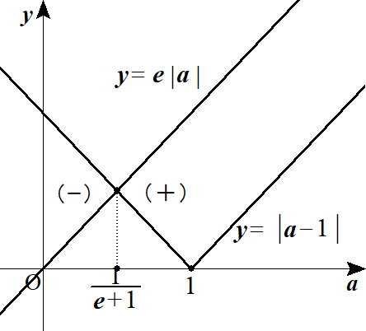
 |  |  |  |  | (∴) |  | 最小値
 |  |  |  |  |  |  |  |  |  |  |  |  |  |  |  |  |  |  |  |  |  |  |  |  |  |  |  |  |  |  |  | ◎ | (参考) |  |  | インテグラル微分は
 |  |  |  |  |  |  |  |  |  |  |  |  |  |  |  |  |  |  |  |  |  |  |  |  |  |  |  |  |  |  |  |  |  |  |  | 絶対値がついていても可能

２ |  |  |  |  |  |  |  |  |  |  |  |  |  |  |  |  |  |  |  |  |  |  |  |  |  |  |  |  |  |  |  | ◎ | 変数区間は微分せよ!! |  |  |  |  |  |  |  |  |  |  |  |  |  |  | F_n(x)=\int_x^{2x}e^{-t^n}dt\ \ \ (x\geqq 0)

 |  |  | (１) |  |  |  |  |  |  |  |  |  |  |  |  |  |  |  |  |  |  |  |  |  |  |  |  |  |  |  |  | ◎ | 括り出して 定数－変数にせよ!! |  |  |  |  |  |  |  |  |  |  |  |  |  |  | F_n\hspace{0pt}'(x)=e^{-(2x)^n}\cdot 2-e^{-x^n}\cdot 1=e^{-2^n x^n}\cdot 2-e^{-x^n}

 |  |  |  |  |  |  |  |  |  |  |  |  |  |  |  |  |  |  |  |  |  |  |  |  |  |  |  |  |  |  |  |  |  |  |  |  |  |  |  |  |  |  |  |  |  |  |  | =e^{-2^n x^n}\left(2-\frac{e^{-x^n}}{e^{-2^n x^n}}\right)=e^{-2^n x^n}\left(2-e^{-x^n}\cdot e^{2^n x^n}\right)=e^{-2^n x^n}\left(K1061right)

 |  |  |  |  |  |  |  |  |  |  |  | とおくと、 |  |  |  |  |  |  |  |  | より |  |  |  | が |  |  |  | の符号を決定する |  |  |  |  |  |  |  |  |  |  |  |  |  |  |  |  |  |  | g(x)=2-e^{\left(2^n-1\right)x^n} |  |  |  |  |  |  |  |  |  |  |  | e^{-2^n x^n}>0 |  |  |  |  |  |  | g(x) |  |  |  | F_n\hspace{0pt}'(x)

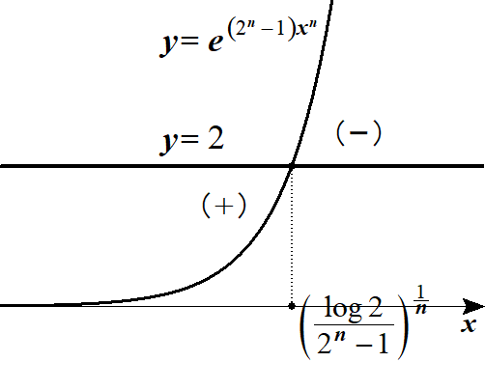
 |  |  |  |  |  |  |  | を解くと |  |  |  |  |  |  |  |  |  |  |  |  |  |  |  |  |  |  |  |  |  |  |  |  |  |  |  |  |  |  |  |  |  |  |  |  |  |  |  | g(x)=0
 |  |  |  |  |  |  |  |  |  |  |  |  |  |  |  |  |  |  |  |  |  |  |  |  |  |  |  |  |  |  |  |  |  |  |  |  |  |  |  |  |  |  |  |  |  |  |  | 2-e^{\left(2^n-1\right)x^n}=0

 |  |  |  |  |  |  |  |  |  |  |  |  |  |  |  |  |  |  |  |  |  |  |  |  |  |  |  |  |  |  |  |  |  |  |  |  |  |  |  |  |  |  |  |  |  |  |  | e^{\left(2^n-1\right)x^n}=2, |  |  |  |  |  |  |  |  |  |  | \left(2^n-1\right)x^n=\log 2, |  |  |  |  |  |  |  |  |  |  |  | x^n=\frac{\log 2}{2^n-1}, |  |  |  |  |  | x=\left(\frac{\log 2}{2^n-1}\right)^{\frac{1}{n}}

 |  |  |  |  | よって |  |  |  |  |  |  | となるのは |  |  |  |  |  |  |  |  |  | この値を |  |  |  |  | とおく |  |  |  |  |  |  |  |  |  |  |  |  |  |  |  |  |  |  |  |  | F_n\hspace{0pt}'(x)=0 |  |  |  |  |  |  |  |  |  |  | x=\left(\frac{\log 2}{2^n-1}\right)^{\frac{1}{n}}

 |  |  |  |  |  |  |  | 0 |  | … |  |  |  | …

 |  |  |  |  |  |  |  |  |  | ＋ |  | 0 |  | － |  |  |  | よって 求める |  |  |  |  |  | は |  |  |  |  |  |  |  |  |  |  |  |  |  |  |  |  |  |  |  |  |  |  |  | a_n | a_n=\alpha=\left(\frac{\log 2}{2^n-1}\right)^{\frac{1}{n}}

 |  |  | (２) |  |  |  |  |  |  |  |  |  |  |  |  |  |  |  |  |  |  |  |  |  |  |  |  |  |  |  |  |  |  |  |  |  |  |  |  |  |  |  |  |  |  |  |  | \lim_{n\to\infty}\log a_n=\lim_{n\to\infty} \log\left(\frac{\log 2}{2^n-1}\right)^{\frac{1}{n}}=\lim_{n\to\infty}\frac{1}{\ n\ }\log\left(\frac{\log 2}{2^n-1}\right)

 |  |  |  |  |  |  |  |  |  |  |  |  |  |  |  |  |  |  |  |  |  |  |  |  |  |  |  |  |  |  |  |  |  |  |  |  |  |  |  |  |  |  |  |  |  |  |  | =\lim_{n\to\infty}\frac{1}{\ n\ }\left\{\log(\log 2)-\log\left(2^n-1\right)\right\}=\lim_{n\to\infty}\frac{1}{\ n\ }\left\{\log(\log 2)-\log 2^n\left(1-\frac{1}{2^n}\right)\right\}

 |  |  |  |  |  |  |  |  |  |  |  |  |  |  |  |  |  |  |  |  |  |  |  |  |  |  |  |  |  |  |  |  |  |  |  |  |  |  |  |  |  |  |  |  |  |  |  | =\lim_{n\to\infty}\left\{\frac{1}{\ n\ }\log(\log 2)-\frac{1}{\ n\ }\log 2^n-\frac{1}{\ n\ }\log\left(1-\frac{1}{2^n}\right)\right\}

 |  |  |  |  |  |  |  |  |  |  |  |  |  |  |  |  |  |  |  |  |  |  |  |  |  |  |  |  |  |  |  |  |  |  |  |  |  |  |  |  |  |  |  |  |  |  |  | =0-\log 2-0=-\log 2

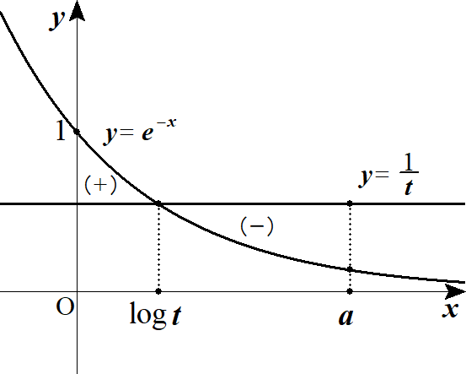
３ |  |  | (１) |  |  |  |  |  |  |  |  |  |  |  |  |  |  |  |  |  |  |  |  |  |  |  |  |  |  |  |  |  |  |  |  |  |  |  |  |  |  |  |  |  |  |  |  | S(a,\ t)=\int_0^a\left|e^{-x}-\frac{1}{\ t\ }\right|dx\ \ \ (a>0, t>0)

 |  |  |  |  |  |  |  | は |  |  |  |  | において |  |  |  |  |  |  | と |  |  |  | とが囲む面積を表すので |  |  |  |  |  |  |  |  |  |  |  |  |  |  |  |  |  |  |  |  |  |  |  | S(a,\ t) |  |  | 0\leqq x\leqq a |  |  |  |  |  |  |  | y=e^{-x} |  |  |  |  | y=\frac{1}{\ t\ }

 |  |  |  |  | 最小値を考える際、 |  |  |  |  |  |  |  |  |  |  |  |  | つまり |  |  |  |  |  |  | の場合を考えれば十分である。 |  |  |  |  |  |  |  |  |  |  |  |  |  |  |  |  |  |  |  |  |  |  | e^{-a}\leqq \frac{1}{\ t\ }\leqq 1 |  |  |  |  |  |  |  |  |  |  |  |  | 1\leqq t\leqq e^a

 |  |  |  |  |  |  |  | と |  |  |  | の交点を求めると |  |  |  |  |  |  |  |  |  |  |  |  |  |  |  |  |  |  |  |  |  |  |  |  |  |  |  |  |  |  |  |  |  |  |  | y=e^{-x} |  |  | y=\frac{1}{\ t\ }

 |  |  |  |  |  |  |  |  |  |  |  |  |  |  |  |  |  |  |  |  |  |  | (∴) |  |  |  |  |  |  |  |  |  |  |  |  |  |  |  |  |  |  |  |  |  |  |  |  | e^{-x}=\frac{1}{\ t\ }, |  |  |  |  |  |  |  |  | -x=\log\frac{1}{\ t\ }=-\log t, |  |  |  |  |  |  |  |  |  |  |  |  | x=\log t

 |  |  |  |  | (∴) |  |  |  |  |  |  |  |  |  |  |  |  |  |  |  |  |  |  |  |  |  |  |  |  |  |  | ◎ | 最小となるのは必ずグラフが交わるときである |  |  |  |  |  |  |  |  |  |  |  |  |  |  | S(a,\ t)=\int_0^{\log t} \left(e^{-x}-\frac{1}{\ t\ }\right)dx+\int_{\log t}^a -\left(e^{-x}-\frac{1}{\ t\ }\right)dx
 |  |  |  |  |  |  |  |  |  |  |  |  |  |  |  |  |  |  |  |  |  |  |  |  |  |  |  |  |  |  |  | ◎ | 中身と区間の片方(上限or下限)を揃えろ!!
 |  |  |  |  |  |  |  |  |  |  |  |  |  |  |  |  |  |  |  |  |  |  |  |  |  |  |  |  |  |  |  |  |  |  |  |  |  |  |  |  |  | (計算を簡略化するため)
 |  |  |  |  |  |  |  |  |  |  |  |  |  |  |  |  |  |  |  |  |  |  |  |  |  |  |  |  |  |  |  |  |  |  |  |  |  |  |  |  |  |  |  |  |  |  |  | =\int_0^{\log t} \left(e^{-x}-\frac{1}{\ t\ }\right)dx+\int_a^{\log t} \left(e^{-x}-\frac{1}{\ t\ }\right)dx=\left[-e^{-x}-\frac{1}{\ t\ }x\right]_0^{\log t}+\left[-e^{-x}-\frac{1}{\ t\ }x\right]_a^{\log t}

 |  |  |  |  |  |  |  |  |  |  |  |  |  |  |  |  |  |  |  |  |  |  |  |  |  |  |  |  |  |  |  |  |  |  | より |  |  |  |  |  |  |  |  |  |  |  |  | =2\left(-e^{-\log t}-\frac{\log t}{t}\right)+1+e^{-a}+\frac{a}{\ t\ } |  |  |  |  |  |  |  |  |  |  |  |  |  |  |  |  |  |  |  |  |  |  |  |  | \left(e^{-\log t}=\frac{1}{\ t\ }\ \ \ \ \ \ \ \ \right)

 |  |  |  |  |  |  |  |  |  |  |  |  |  |  |  |  |  |  |  |  |  |  |  |  |  |  |  |  |  |  |  |  |  |  |  |  |  |  |  |  |  |  |  |  |  |  |  | =2\left(-\frac{1}{\ t\ }-\frac{\log t}{t}\right)+1+e^{-a}+\frac{a}{\ t\ }=\frac{a-2}{t}-2\,\frac{\log t}{t}+1+e^{-a}\ \ \ (1\leqq t\leqq e^a)

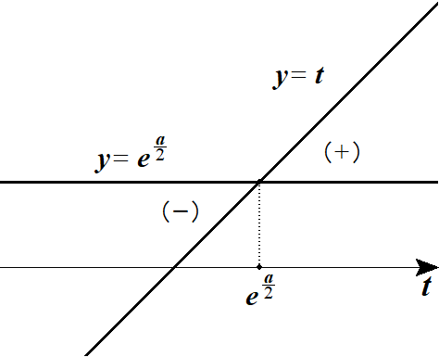
 |  |  |  |  |  |  |  |  |  |  |  |  |  |  |  |  |  |  |  |  |  |  |  |  |  |  |  |  |  |  |  |  |  |  |  |  |  |  |  |  |  |  |  |  |  |  |  | S'(a,\ t)=-\frac{a-2}{t^2}-2\,\frac{1-\log t}{t^2}=\frac{2\left(\log t-\dfrac{a}{\ 2\ }\right)}{t^2}=\frac{2\left(\log t-\log e^{\frac{a}{2}}\right)}{t^2}

 |  |  |  |  |  |  |  | 1 |  | … |  |  |  | …

 |  |  |  |  |  |  |  |  |  | － |  | 0 |  | ＋

 |  |  |  |  |  |  |  |  |  |  |  |  |  |  |  |  |  |  |  | よって |  |  |  |  | で最小 |  |  |  |  |  |  |  |  |  |  |  |  |  |  |  |  |  |  |  |  |  |  | t=e^{\frac{a}{2}}

 |  |  |  |  |  |  |  |  |  |  |  |  |  |  |  |  |  |  |  | このとき

 |  |  |  |  |  |  |  |  |  |  |  |  |  |  |  |  |  |  |  |  |  |  |  |  |  |  |  |  |  |  |  |  |  |  |  |  |  |  |  |  |  |  |  |  |  |  |  | S(a,\ t)=\frac{a-2}{e^{\frac{a}{2}}}-2\,\frac{\frac{a}{\ 2\ }}{e^{\frac{a}{2}}}+1+e^{-a}=e^{-a}-2^{-\frac{a}{2}}+1=\left(e^{-\frac{a}{2}}-1\right)^2\ \ \ (=m(a))

 |  |  | (２) |  |  |  |  |  |  |  |  |  |  |  |  |  |  |  |  |  |  |  |  |  |  |  |  |  |  |  |  | ◎ |  |  |  |  |  |  |  |  |  |  |  |  |  |  |  | \lim_{a\to 0}\frac{m(a)}{a^2}=\lim_{a\to 0}\frac{\left(e^{-\frac{a}{2}}-1\right)^2}{a^2}=\lim_{a\to 0}\left(\frac{e^{-\frac{a}{2}}-1}{-\frac{a}{\ 2\ }}\right)^2\cdot \left(-\frac{a}{\ 2\ }\right)^2\cdot \frac{1}{\ a^2\ }

 |  |  |  |  |  |  |  |  |  |  |  |  |  |  |  |  |  |  |  |  |  |  |  |  |  |  |  |  |  |  |  | ◎ | (参考) |  |  | はみ出し削り論法
 |  |  |  |  |  |  |  |  |  |  |  |  |  |  |  |  |  |  |  |  |  |  |  |  |  |  |  |  |  |  |  |  |  |  |  | 一方が単調増加(減少)で |  |  |  |  |  |  |  |  |  |  |  | =1\cdot \left(-\frac{1}{\ 2\ }\right)^2=\frac{1}{\ 4\ }
 |  |  |  |  |  |  |  |  |  |  |  |  |  |  |  |  |  |  |  |  |  |  |  |  |  |  |  |  |  |  |  |  |  |  |  | もう一方が定数の場合、囲まれた面積の和
 |  |  |  |  |  |  |  |  |  |  |  |  |  |  |  |  |  |  |  |  |  |  |  |  |  |  |  |  |  |  |  |  |  |  |  | は真ん中を交点に持ったときが最小となる
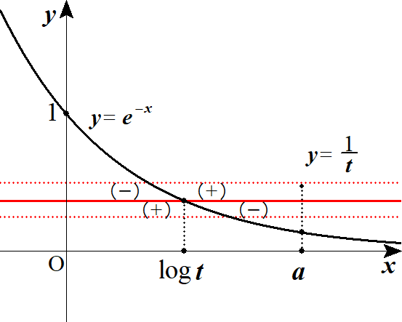

４ |  |  | (１) |  |  |  |  |  |  |  |  |  |  |  |  |  |  |  |  |  |  |  |  |  |  |  |  |  |  |  |  | ◎ | 括り出して 定数－変数にせよ!! |  |  |  |  |  |  |  |  |  |  |  |  |  |  | f(x)=\int_0^{\frac{\pi}{2}} |\cos t-x\sin 2t|dt=\int_0^{\frac{\pi}{2}} \cos t|1-2x\sin t|dt

 |  |  |  |  | １゜ |  |  |  | のとき |  |  |  |  |  |  |  |  |  |  |  |  |  |  |  |  |  |  |  |  |  |  |  |  |  |  |  |  |  |  |  |  |  |  |  |  |  |  | x>0

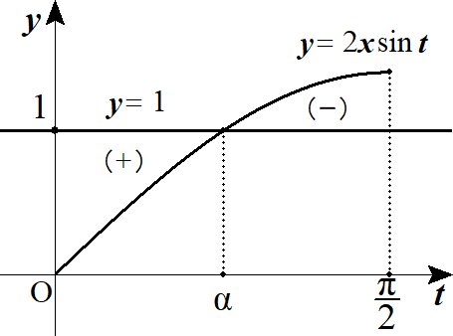
 |  |  |  |  |  | (ⅰ) |  |  |  |  | つまり |  |  |  |  |  | のとき |  |  |  |  |  |  |  |  |  |  |  |  |  |  |  |  |  |  |  |  |  |  |  |  |  |  |  |  |  |  | 2x\geqq 1 |  |  |  | x\geqq\frac{1}{\ 2\ }

 |  |  |  |  |  |  |  |  |  |  |  | と |  |  |  | の交点を |  |  |  |  |  | とすると |  |  |  |  |  |  |  |  |  |  |  |  |  |  |  |  |  |  |  |  |  |  |  |  |  | y=2x\sin t |  |  |  | y=1 |  |  |  | t=\alpha

 |  |  |  |  |  |  |  |  |  |  |  |  |  |  |  |  |  |  |  |  |  |  |  |  |  |  |  |  |  |  |  |  |  |  |  |  |  |  |  |  |  |  |  |  |  |  |  | f(x)=\int_0^\alpha \cos t(1-2x\sin t)dt+\int_\alpha^{\frac{\pi}{2}} -\cos t(1-2x\sin t)dt

 |  |  |  |  |  |  |  |  |  |  |  |  |  |  |  |  |  |  |  |  |  |  |  |  |  |  |  |  |  |  |  | ◎ | 中身と区間の片方(上限or下限)を揃えろ!! |  |  |  |  |  |  |  |  |  |  |  |  |  |  | =\int_0^\alpha (\cos t-x\sin 2t)dt+\int_{\frac{\pi}{2}}^\alpha (\cos t-x\sin 2t)dt

 |  |  |  |  |  |  |  |  |  |  |  |  |  |  |  |  |  |  |  |  |  |  |  |  |  |  |  |  |  |  |  |  |  |  |  |  |  |  |  |  |  |  |  |  |  |  |  | =\left[\sin t+\frac{x\cos 2t}{2}\right]_0^\alpha+\left[\sin t+\frac{x\cos 2t}{2}\right]_{\frac{\pi}{2}}^\alpha

 |  |  |  |  |  |  |  |  |  |  |  |  |  |  |  |  |  |  |  |  |  |  |  |  |  |  |  |  |  |  |  |  |  |  |  |  |  |  |  |  |  |  |  |  |  |  |  | =2\left(\sin\alpha+\frac{x\cos 2\alpha}{2}\right)-\frac{x}{\ 2\ }-1+\frac{x}{\ 2\ }=2\sin\alpha+x\cos 2\alpha-1

 |  |  |  |  |  |  |  | ここで |  |  |  |  | は |  |  |  |  |  | を満たすから |  |  |  |  |  |  |  |  |  |  |  |  |  |  |  |  |  |  |  |  |  |  |  |  |  |  |  |  | t=\alpha |  |  | 2x\sin\alpha=1 |  |  |  |  |  |  |  | \sin\alpha=\frac{1}{\ 2x\ }

 |  |  |  |  |  |  |  | また |  |  |  |  |  |  |  |  |  |  |  |  |  |  |  |  |  |  |  |  |  |  |  |  |  |  |  |  |  |  |  |  |  |  |  |  |  |  |  | \cos 2\alpha=1-2\sin^2\alpha=1-2\left(\frac{1}{\ 2x\ }\right)^2=1-\frac{1}{2x^2}

 |  |  |  |  |  |  |  | よって

 |  |  |  |  |  |  |  |  |  |  |  |  |  |  |  |  |  |  |  |  |  |  |  |  |  |  |  |  |  |  |  |  |  |  |  |  |  |  |  |  |  |  |  |  |  |  |  | f(x)=2\cdot\frac{1}{\ 2x\ }+x\left(1-\frac{1}{2x^2}\right)-1=x+\frac{1}{\ 2x\ }-1\ \ \ \left(x\geqq\frac{1}{\ 2\ }\right)

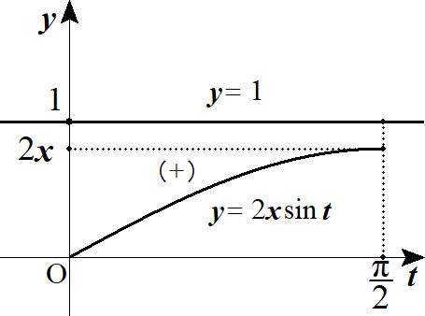
 |  |  |  |  |  | (ⅱ) |  |  |  |  | つまり |  |  |  |  |  | のとき |  |  |  |  |  |  |  |  |  |  |  |  |  |  |  |  |  |  |  |  |  |  |  |  |  |  |  |  |  |  | 2x<1 |  | x<\frac{1}{\ 2\ }

 |  |  |  |  |  |  |  |  |  |  |  |  |  |  |  |  |  |  |  |  |  |  |  |  |  |  |  |  |  |  |  |  |  |  |  |  |  |  |  |  |  |  |  |  |  |  |  | f(x)=\int_0^{\frac{\pi}{2}}\cos t(1-2x\sin t)dt

 |  |  |  |  |  |  |  |  |  |  |  |  |  |  |  |  |  |  |  |  |  |  |  |  |  |  |  |  |  |  |  |  |  |  |  |  |  |  |  |  |  |  |  |  |  |  |  | =\int_0^{\frac{\pi}{2}}(\cos t-x\sin 2t)dt

 |  |  |  |  |  |  |  |  |  |  |  |  |  |  |  |  |  |  |  |  |  |  |  |  |  |  |  |  |  |  |  |  |  |  |  |  |  |  |  |  |  |  |  |  |  |  |  | =\left[\sin t+\frac{x\cos 2t}{2}\right]_0^\frac{\pi}{2}=1-x\ \ \ \left(0<x<\frac{1}{\ 2\ }\right)

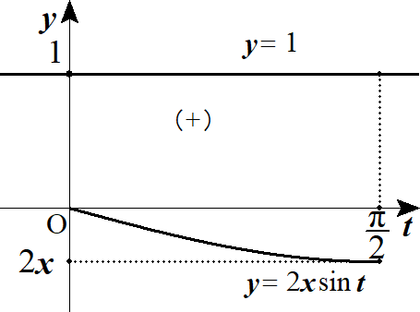
 |  |  |  |  | ２゜ |  |  |  | のとき |  |  |  |  |  |  |  |  |  |  |  |  |  |  |  |  |  |  |  |  |  |  |  |  |  |  |  |  |  |  |  |  |  |  |  |  |  |  | x\leqq 0

 |  |  |  |  |  |  |  |  |  |  |  |  |  |  |  |  |  |  |  |  |  |  |  |  |  |  |  |  |  |  |  |  |  |  |  |  |  |  |  |  |  |  |  |  |  |  |  | f(x)=\int_0^{\frac{\pi}{2}}\cos t(1-2x\sin t)dt=1-x\ \ \ \left(x\leqq 0\right)

 |  |  |  |  | 以上から

 |  |  |  |  |  |  |  |  |  |  |  |  |  |  |  |  |  |  |  |  |  |  |  |  |  |  |  |  |  |  |  |  |  |  |  |  |  |  |  |  |  |  |  |  |  |  |  |  |  | 1-x\ \ \ \ \ \ \ \ \ \ \ \ \,\left(x<\frac{1}{\ 2\ }\right)
 |  |  |  |  |  |  |  |  |  |  |  |  |  |  |  |  |  |  |  |  |  |  |  |  |  |  |  |  |  |  |  |  |  |  |  |  |  |  |  |  |  |  |  |  |  |  |  | f(x)=
 |  |  |  |  |  |  |  |  |  |  |  |  |  |  |  |  |  |  |  |  |  |  |  |  |  |  |  |  |  |  |  |  |  |  |  |  |  |  |  |  |  |  |  |  |  |  |  |  |  | x+\frac{1}{\ 2x\ }-1\ \ \ \left(x\geqq\frac{1}{\ 2\ }\right)

 |  |  |  |  | ここで |  |  |  |  | が最小値をとるときは |  |  |  |  |  |  |  | １゜(ⅰ) の |  |  |  |  |  |  | と |  |  |  |  | とが交点を持つときである。 |  |  |  |  |  |  |  |  |  |  |  |  |  |  |  |  |  | y=1 |  | y=2x\sin t

 |  |  |  |  | つまり |  |  |  |  | のとき 相加相乗平均より |  |  |  |  |  |  |  |  |  |  |  |  |  |  |  |  |  |  |  |  |  |  |  |  |  |  |  |  |  |  |  |  |  |  |  |  |  | x\geqq\frac{1}{\ 2\ }

 |  |  |  |  |  |  |  |  |  |  |  |  |  |  |  |  |  |  |  |  | 等号は |  |  |  |  |  | より |  |  |  |  | のとき成り立つ |  |  |  |  |  |  |  |  |  |  |  |  |  |  |  | f(x)\geqq 2\sqrt{x\cdot \frac{1}{\ 2x\ }}-1=\sqrt{2}-1 |  |  |  |  |  |  |  |  |  |  |  |  |  |  |  |  |  |  |  | ( | x=\frac{1}{\ 2x\ } |  |  |  |  |  | x=\frac{1}{\sqrt{2}}

 |  |  |  |  | よって |  |  |  |  | の最小値は |  |  |  |  |  |  |  |  |  |  |  |  |  |  |  |  |  |  |  |  |  |  |  |  |  |  |  |  |  |  |  |  |  |  |  |  |  | \sqrt{2}-1

 |  |  | (２) |  |  |  |  |  |  |  |  |  |  |  |  |  |  |  |  |  |  |  |  |  |  |  |  |  |  |  |  |  |  |  |  |  |  |  |  |  |  |  |  |  |  |  |  | \int_0^1 f(x)dx=\int_0^{\frac{1}{2}} (1-x)dx+\int_{\frac{1}{2}}^1\left(x+\frac{1}{\ 2x\ }-1\right)dx

 |  |  |  |  |  |  |  |  |  |  |  |  |  |  |  |  |  |  |  |  |  |  |  |  |  |  |  |  |  |  |  |  |  |  |  |  |  |  |  |  |  |  |  |  |  |  |  | =\left[x-\frac{x^2}{\ 2\ }\right]_0^{\frac{1}{2}}+\left[\frac{1}{\ 2\ }x^2+\frac{1}{\ 2\ }\log x-x\right]_{\frac{1}{2}}^1=\frac{1}{\ 4\ }+\frac{1}{\ 2\ }\log 2

